Connection
Các nội dung liên quan đến Connection

 | Có 2 kiểu đăng nhập vào SQLServer là:
 |  | Đăng nhập bằng account hệ thống (Domain name\User name)
 |  | Đăng nhập bằng account của SQLServer(Các user được tạo ra, phân quyền trong SQLServer)

 | Để có thể đăng nhập bằng account của SQLServer ta phải để chế độ mix authentication
 |  | - Có thể set chế độ này lúc install
 |  | - Có thể thay đổi bằng cách login vào SQLServer bằng account hệ thống thông qua MSSMS
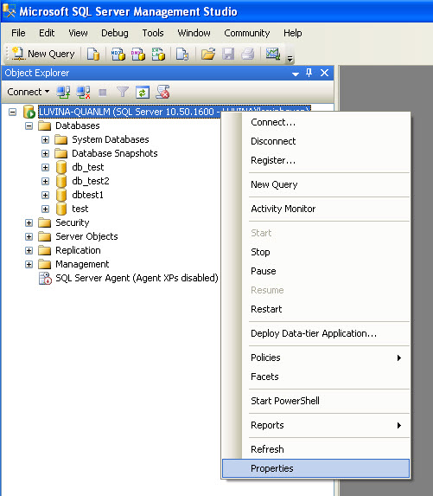

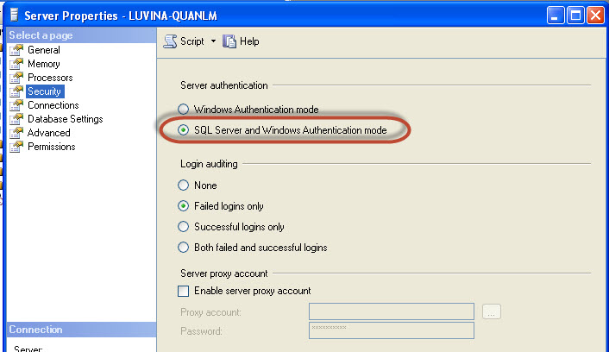

 |  |  | Restart SQLServer service

 | Các thao tác cần thiết để có thể remote connect

 |  | - Check các thiết định Connections

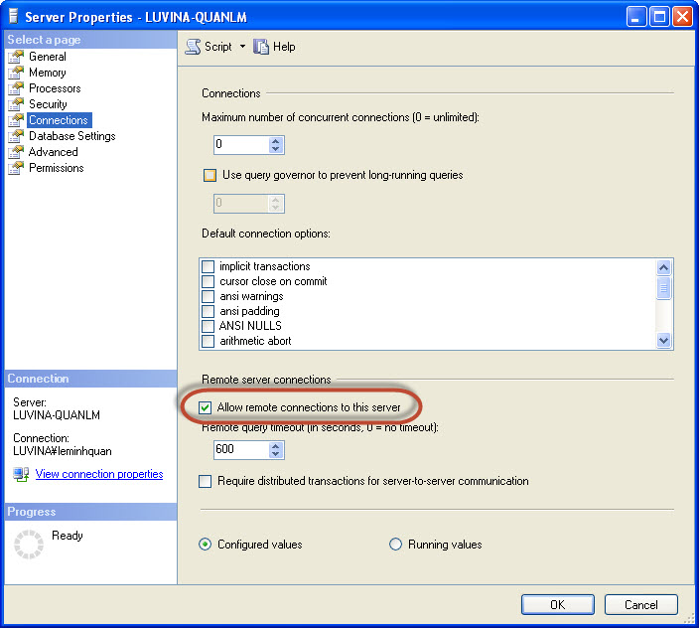

 |  | - Check các thiết định khác

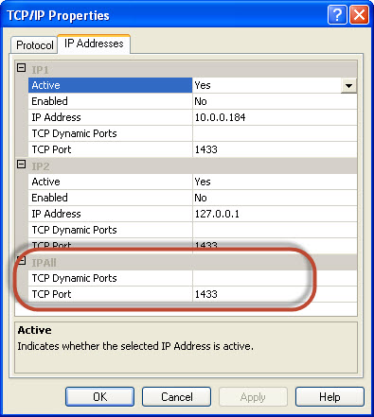

 |  | - Sau khi thiết định chính xác, ta có thể connect vào db như sau:

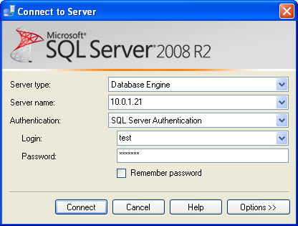

 |  |  | *Chú ý:
 |  |  |  | Nếu có nhiều instance thì phải chỉ rõ instance ở Server name
 |  |  |  | Ví dụ: | 10.0.1.21\SQLSEXPRESS

Job
Các nội dung liên quan đến job

 | 1. SQL Server Agent
 |  | Đây là 1 service thực thi các tác vụ quản trị(job) theo 1 kế hoạch được vạch sẵn

 |  | Agent có thể thực thi job theo schedule, khi có event xảy ra, hoặc theo nhu cầu

 | 2. Job
 |  | - Job chứa 1 chuỗi các hành động gọi là job step.
 |  |  | Mỗi job step có thể chứa nhiều T-SQL thực thi các tác vụ quản trị như backup, recovery, clear cache,…(Tùy thuộc vào người dùng implement)
 |  | - Mỗi job có 1 schedule, chứa thông tin về lịch thực thi của job
 |  |  | Trong trường hợp SQL Server đang quá tải trùng với thời điểm chạy Job trong schedule thì request của JobStep có thể không thể gửi lên để thực thi được.

 |  | - Để tạo 1 job, ta có 2 cách:
 |  |  | + Sử dụng Wizard
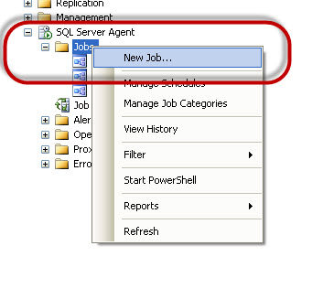
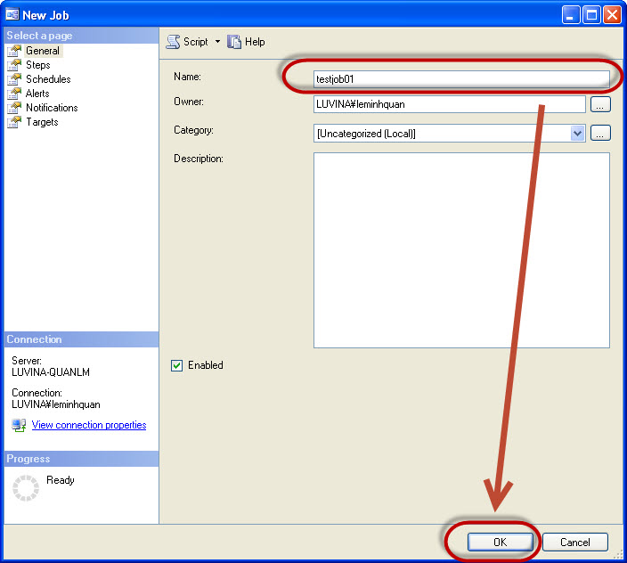

 |  |  |  | - Ví dụ về cách tạo Schedule cho Job
 |  |  |  |  | Click đúp vào testjob01 vừa tạo
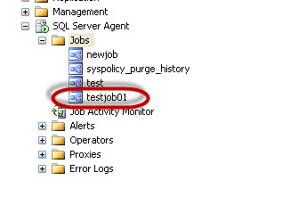

 |  |  |  |  | Khởi tạo schedule mới cho job
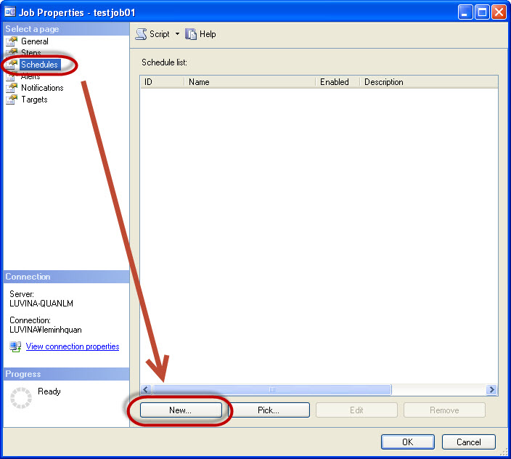

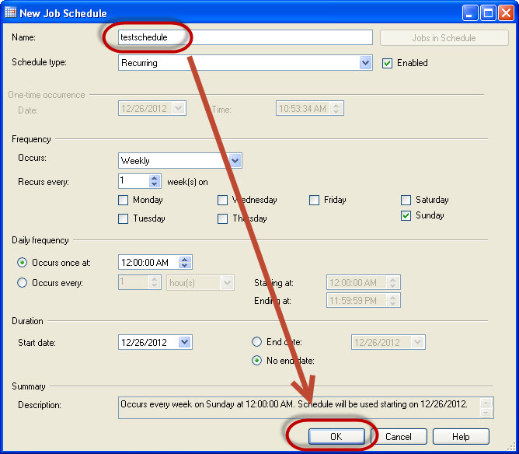

 |  |  | + Sử dụng T-SQL
 |  |  | Ví dụ:

 |  |  |  | EXEC dbo.sp_add_job @job_name = N'Weekly Sales Data Backup' ; GO EXEC sp_add_jobstep @job_name = N'Weekly Sales Data Backup', @step_name = N'Set database to read only', @subsystem = N'TSQL', @command = N'ALTER DATABASE SALES SET READ_ONLY', @retry_attempts = 5, @retry_interval = 5 ; GO EXEC dbo.sp_add_schedule @schedule_name = N'RunOnce', @freq_type = 1, @active_start_time = 233000 ; USE msdb ; GO EXEC sp_attach_schedule @job_name = N'Weekly Sales Data Backup', @schedule_name = N'RunOnce'; GO EXEC dbo.sp_add_jobserver @job_name = N'Weekly Sales Data Backup'; GO

 |  |  |  | Chi tiết có thể tham khảo tại:
 |  |  |  |  | sp_add_job (Transact-SQL)
 |  |  |  |  | sp_add_jobstep (Transact-SQL)
 |  |  |  |  | sp_add_schedule (Transact-SQL)
 |  |  |  |  | sp_attach_schedule (Transact-SQL)
 |  |  |  |  | sp_add_jobserver (Transact-SQL)

 | 3. Sử dụng tool để thực hiện các session đồng thời truy vấn tới database
 |  | + Download và cài đặt tool RML Ultility
 |  |  | http://www.microsoft.com/en-us/download/details.aspx?id=8161
 |  | + Mở tool RML Ultility
 |  |  | Ví dụ: mở 100 session truy vấn tới database thì thực hiện câu lệnh dưới
 |  |  |  | ostress.exe -Q"select * from dbtest.dbo.tbl_test order by id" -n100

Transaction Log
Transaction Log

 | 1. Định nghĩa

 |  | Transaction là gì?
 |  |  | Transaction là một tiến trình xử lý có xác định điểm đầu và điểm cuối, được chia nhỏ thành các operation, tiến trình được thực thi một cách tuần tự và độc lập các operation đó theo nguyên tắc hoặc tất cả thành công hoặc một operation thất bại thì toàn bộ tiến trình thất bại.

 |  | Transaction Log là gì?
 |  |  | Transaction Log (có tên gọi khác là Database Log hay Binary Log) là một nhật ký giao dịch ghi lại các thay đổi xảy ra trong database được hệ thống quản lý cơ sở dữ liệu thực thi để đảm bảo thuộc tính ACID (atomicity, consistency, isolation, durability) khi hệ thống bị lỗi.

 |  | Tham khảo thêm tại: |  |  | http://msdn.microsoft.com/en-us/library/ms190925.aspx

 |  | Backup transaction log file
 |  |  | Khi transaction log trở nên quá lớn sau 1 thời gian, hoặc khi muốn bảo vệ file transaction chúng ta có thể sử dụng BACKUP LOG

 |  |  |  | Sử dụng SQL Server Management Studio: |  |  |  |  | http://msdn.microsoft.com/en-us/library/ms179478.aspx#SSMSProcedure

 |  |  |  | Sử dụng T-SQL

 |  |  |  | BACKUP LOG database_name TO backup_file; GO

 |  |  | Tham khảo thêm tại: |  |  | http://blog.sqlauthority.com/2006/12/30/sql-server-shrinking-truncate-log-file-log-full/

 | 2. Thời gian ghi xuống đĩa

 |  | - Log buffer là 1 vùng trong buffer pool nơi mà SQL Server tạm thời lưu trữ log records trước khi được ghi vào transaction log file. - Transaction log data được cached chứ không phải ghi ngay lập tức vào ổ đĩa, việc cache log data sẽ giúp nhóm các data cần được ghi -> việc ghi lên ổ đĩa hiệu quả hơn. Vùng log buffer này chỉ có 60kb.

 |  | Buffer pool là gì
 |  |  | - Còn gọi là Memory Pool, là đơn vị chính của một instance trong SQL Server
 |  |  | - Hầu hết các cấu trúc dữ liệu sử dụng bộ nhớ trong một instance của SQL Server đều được phân bổ trong Buffer Pool.
 |  |  |  | Các đối tượng được phân bổ trong Buffer Pool như:
 |  |  |  |  | - System-level data structures
 |  |  |  |  | - Buffer cache
 |  |  |  |  | - Procedure cache
 |  |  |  |  | - Log caches
 |  |  |  |  | - Connection context
 |  |  |  |  | Tham khảo thêm |  | http://msdn.microsoft.com/en-us/library/aa224760(v=sql.80).aspx
 |  |  |  | Quan trọng nhất là Buffer cache và Procedure cache
 |  |  | - Giúp khai thác vùng nhớ một cách hiệu quả bằng cách khởi tạo một vùng nhớ cố định sau đó quản lý việc cấp phát và tái chế các đối tượng trong vùng nhớ này.

 |  |  | - Buffer Pool cho phép cấp phát bộ nhớ với thời gian thực hiện liên tục, không phân mảnh

 |  | Buffer cache là gì?
 |  |  | Tham khảo sheet Performance |  |  | 1. Buffer Cache

 |  | Thời gian ghi xuống đĩa:
 |  |  | Khi có bất kì sự thay đổi data nào cũng đều được ghi vào transaction log file ở ổ đĩa, kể cả chưa commit
 |  |  | Khi 1 transaction hoàn thành (commit), các thay đổi được ghi vào transaction log file nhưng nếu chưa có checkpoint thì vẫn chưa được apply thay đổi data trên ổ đĩa
 |  |  | Khi quá trình checkpoint xảy ra, các thay đổi data mới được apply vào ổ đĩa

 |  | Quy trình hoạt động:
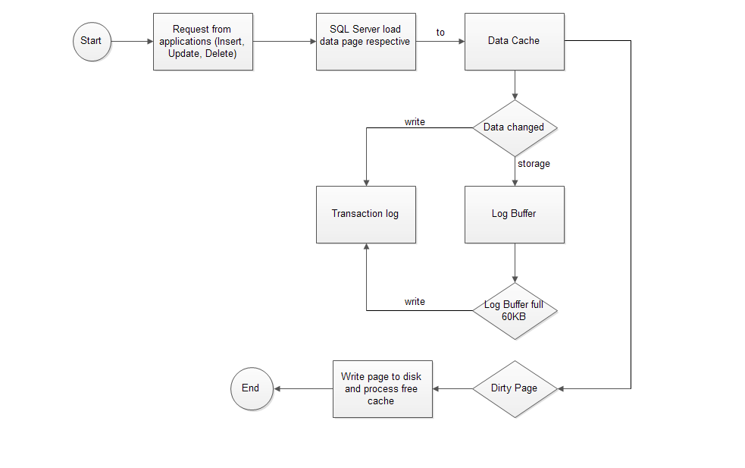

 |  |  |  |  |  | Sơ đồ mô tả quá trình ghi data của hệ thống

 |  | - Khi có một sự thay đổi data như INSERT, UPDATE, DELETE được yêu cầu từ các ứng dụng, SQL Server sẽ tải data page tương ứng lên memory (vùng bộ nhớ này gọi là data cache)
 |  | - Data trong data cache được thay đổi(những page bị thay đổi còn gọi là dirty-page)
 |  | - Những thay đổi về data trước tiên được lưu vào log buffer, khi log bufer (60kb) đầy hoặc data đã được thay đổi thì sự thay đổi data sẽ được ghi vào transaction log
 |  | - Mọi thay đổi được lưu vào transaction log file trên ổ đĩa

 |  |  | Hoàn thành quá trình ghi transaction log file, bước tiếp theo là ghi các thay đổi vào ổ đĩa (ghi dirty-page vào ổ đĩa, giải phóng cache (flush))
 |  | - Quá trình checkpoint (checkpoint-process) sẽ được thực thi bằng cách set tự động theo thời gian hoặc thao tác bằng tay và ghi các dirty-page vào ổ đĩa
 |  |  | ***Note: Quá trình checkpoint có thể để tự động hoặc thực hiện bằng tay
 |  |  |  | Tự động: thiết định bằng lệnh sau
 |  |  |  |  | EXEC sp_configure 'recovery interval','seconds'
 |  |  |  |  |  | Trong đó seconds là số giây giữa mỗi lần thực hiện checkpoint

 |  |  |  | Bằng tay: Sử dụng T-SQL: CHECKPOINT
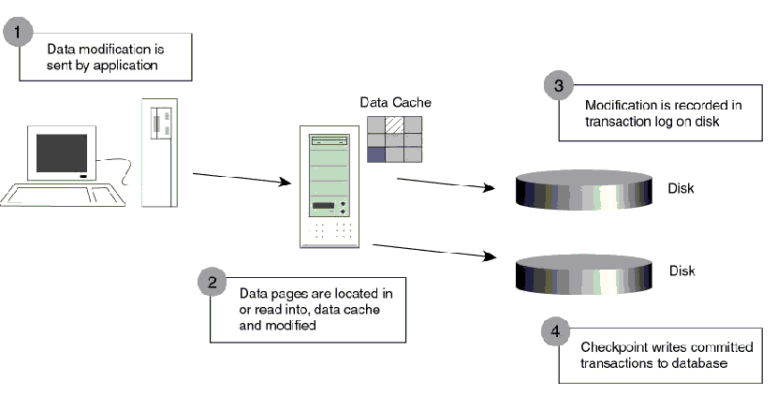

 |  | *** Checkpoint và Lazy writer
 |  |  | Checkpoint
 |  |  |  | - Checkpoint ghi các dirty-pages vào ổ đĩa và giải phóng bộ nhớ cache
 |  |  |  | - CheckPoint là một tiến trình họat động định kỳ bên trong SQL Server, mỗi khi họat động nó sẽ yêu cầu SQL Server lưu dữ liệu vào Database.
 |  |  |  | - Khi SQL Server xử lý dữ liệu, nó sẽ load Data Pages lên Buffer Cache, khi ta chỉnh sửa dữ liệu, nó sẽ chỉnh sửa trên những Data Pages trên bộ nhớ.
 |  |  |  | - Những Data Pages đã bị chỉnh sửa lúc này gọi là Dirty Pages.
 |  |  |  | - Mỗi khi CheckPoint xảy ra, nó sẽ thực hiện công việc là lưu các Dirty Pages này vào bộ nhớ.
 |  |  | Lazy writer
 |  |  |  | Không thể can thiệp vào quá trình này(chỉ tự động, không gọi ra bằng tay được) và sẽ giải phóng bộ nhớ cache khi cần thiết ( có thể giải phóng cả free-page chứ không riêng gì dirty-page

 | 3. Khôi phục SQL Server từ Transaction Log

 |  | Tự động: Sau khi gặp sự cố, khi SQL Server được restart nó sẽ dựa trên những gì ghi trong transaction log file để phục hồi data. Chi tiết xem ví dụ transaction recovery dưới đây
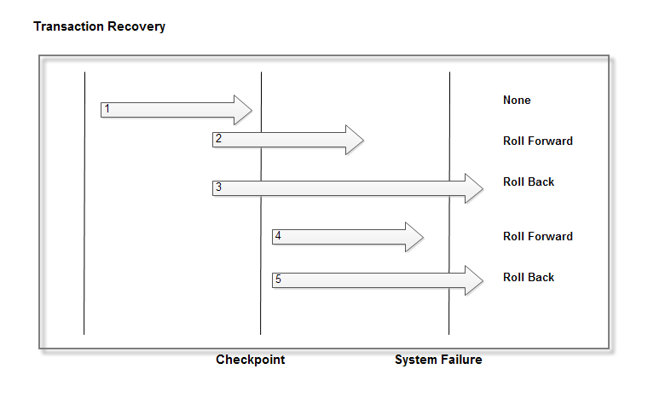

 |  |  | - Một Checkpoint được đánh dấu vào thời điểm khi đang xảy ra Transaction 2 và Transaction 3
 |  |  | - Sự cố xảy ra (System Failure) trước khi gặp một Checkpoint kế tiếp
 |  |  | - Sau khi SQL Server được restart sau sự cố nó sẽ dựa trên những gì ghi trong Transaction log file để phục hồi data
 |  |  | - Đối với Transaction 1:
 |  |  |  | SQL Server sẽ không cần làm gì cả đối với transaction 1 vì tại thời điểm Checkpoint dữ liệu đã được lưu vào đĩa.
 |  |  | - Đối với Transaction 2 và Transaction 4:
 |  |  |  | Do sự cố xảy ra trước thời điểm Checkpoint kế tiếp nên dù 2 transaction đã Commit nhưng dữ liệu chưa kịp lưu vào đĩa
 |  |  |  |  | => chúng sẽ được SQL Server roll forward
 |  |  | - Đối với Transaction 3 và Transaction 5
 |  |  |  | Hai Transaction này chưa được commit nên SQL Server sẽ roll back hai transaction này dựa trên những gì được ghi trên log file.

 |  | Recovery bằng tay (thao tác nghiệp vụ của người quản lý) :

 |  | Để khôi phục thành công cơ sở dữ liệu, phải sử dụng mọi file Transaction Log Backups đã được tạo và chúng phải được khôi phục theo trật tự khi tạo.
 |  | Nếu một file Transaction Log Backup nào đó bị lỗi thì sẽ không thể thực hiện khôi phục bất kì file Transaction Log Backup nào sau file lỗi đó.
 |  | Chúng cần được khôi phục theo thứ tự và không thể bỏ qua bất kì file nào.
 |  | LogicalName và PhysicalName là những thành phần dữ liệu chính được sử dụng trong suốt tiến trình restore

 |  | Bước 1: Backup phần hoạt động của Transaction Log
 |  |  | Trong trường hợp máy chủ SQL bị lỗi và cần phải restore sang một máy chủ khác
 |  |  | Trước tiên cần backup phần hoạt động của Transaction Log để lưu lại những giao tác đang sử dụng vẫn chưa được backup vào một Transaction Log Backup hiện có.
 |  |  | Để tạo Transaction Log Backup cuối này bạn hãy sử dụng lệnh có cú pháp tương tự như sau:

 |  |  |  | BACKUP LOG Northwind TO DISK= 'path' WITH NO_TRUNCATE

 |  |  |  | path: Đường dẫn lưu file Transaction Log Backup ví dụ: C:\Backup\abc.bak

 |  | Bước 2: Xác định dữ liệu cần restore
 |  |  | Truy vấn database msdb để biết các thông tin cần thiết chứa trong các bảng:
 |  |  |  | backupfile (Transact-SQL) |  |  |  | Contains one row for each data or log file of a database
 |  |  |  | backupmediafamily (Transact-SQL) |  |  |  | Contains one row for each media family. If a media family resides in a mirrored media set, the family has a separate row for each mirror in the media set.
 |  |  |  | backupmediaset (Transact-SQL) |  |  |  | Contains one row for each backup media set.
 |  |  |  | backupset (Transact-SQL) |  |  |  | Contains a row for each backup set

 |  | Bước 3: Kiểm tra nội dung của file Backup

 |  |  | RESTORE HEADERONLY

 |  |  | Lệnh này cho phép kiểm tra thông tin tổng quát của mọi file backup trên một công cụ backup cụ thể.
 |  |  | Lệnh này nên sử dụng khi cần restore từ nhiều file backup hay nếu file backup đó là của một máy chủ khác mà admin không quản lý.
 |  |  | Để kiểm tra những gì được lưu trữ trong file backup đó thì chạy lệnh này trong Query Analyzer.

 |  |  | RESTORE FILELISTONLY

 |  |  | Lệnh này cho phép kiểm tra danh sách cơ sở dữ liệu và những file Log trong nhóm file backup, dung lượng của dữ liệu và các file Log.
 |  |  | Cú pháp lệnh có dạng:

 |  |  |  | RESTORE FILELISTONLY FROM DISK = 'path'

 |  | Bước 4: Lựa chọn tùy chọn restore

 |  |  | NORECOVERY

 |  |  | Cho phép restore những file backup bổ sung. Có thể sử dụng nó khi restore Full, Differential hay Transaction Log Backup.
 |  |  | Cú pháp lệnh có dạng:

 |  |  |  | RESTORE DATABASE database_name FROM DISK = 'path' -- Example: 'C:\SQL\Backup\North.bak' WITH NORECOVERY

 |  |  | RECOVERY

 |  |  | Đây là tùy chọn mặc định nếu không có tùy chọn nào được lựa chọn.
 |  |  | Tùy chọn này sẽ được áp dụng cho tiến trình restore cuối.
 |  |  | Khi được áp dụng, Admin không thể restore những file backup bổ sung, nếu muốn thực hiện restore cả những file backup bổ sung thì cần phải thực hiện restore lại từ đầu.
 |  |  | Tùy chọn này có thể được sử dụng khi restore Full, Differential hay Transaction Log Backup.
 |  |  | Cú pháp lệnh có dạng:

 |  |  |  | RESTORE LOG database_name FROM DISK = 'path' -- Example: 'C:\SQL\Backup\North_Log.bak' WITH RECOVERY

 |  |  | STANDBY

 |  |  | Tùy chọn này cho phép chuyển cơ sở dữ liệu sang chế độ Read-Only (chỉ xem), nhưng nó vẫn cho phép restore những file Transation Log bổ sung.
 |  |  | Tùy chọn này có thể được sử dụng khi restore Full, Differential hay Transaction Log Backup.
 |  |  | Cú pháp lệnh có dạng:

 |  |  |  | RESTORE LOG database_name FROM DISK = 'path' -- Example: 'C:\SQL\Backup\North_Log.bak' WITH STANDBY = 'ldf file path' -- Example: 'c:\undo.ldf'

 |  |  | MOVE

 |  |  | Khi restore cơ sở dữ liệu sang một máy chủ khác, có thể sẽ phải sử dụng tùy chọn MOVE nếu những máy chủ không được cài đặt theo cùng một phương pháp.
 |  |  | Tùy chọn MOVE cho phép bạn di chuyển những file vật lý tới một vị trí khác trên máy chủ.
 |  |  | Tùy chọn này cần được sử dụng cho mọi loại file backup bao gồm Full, Differential và Transaction Log.
 |  |  | Cú pháp lệnh có dạng:

 |  |  |  | RESTORE LOG NORTH FROM DISK = 'C:\SQL\Backup\North_Log.bak' WITH RECOVERY, MOVE 'Northwind_Data' TO 'c:\data\Northwind.mdf', MOVE 'Northwind_Log' TO 'c:\data\Northwind _log.ldf'

 |  | Bước 5: Lựa chọn thời điểm Restore

 |  |  | Ngoài việc restore hoàn toàn Transaction Log, SQL Server cũng có những tùy chọn dừng tại một thời điểm cụ thể
 |  |  | Bạn có thể lựa chọn những tùy chọn này khi biết khi nào hay vị trí lỗi xảy ra trên cơ sở dữ liệu

 |  |  | STOPAT

 |  |  | Tùy chọn này giúp khôi phục mọi giao đã thực hiện tính đến một thời điểm nhất định.
 |  |  | Cú pháp lệnh có dạng:

 |  |  |  | RESTORE LOG Northwind FROM DISK = 'C:\SQL\Backup\North_Log.bak' WITH RECOVERY, STOPAT = 'Sep 22, 2009 09:00 AM'

 |  |  | STOPATMARK

 |  |  | Tùy chọn này có thể khôi phục mọi giao dịch xảy ra cho đến mốc giao dịch Invoice1024.
 |  |  | Cú pháp lệnh có dạng:

 |  |  |  | RESTORE LOG Northwind FROM DISK = 'C:\SQL\Backup\North_Log.bak' WITH RECOVERY, STOPATMARK = 'Invoice1024'

 |  |  | STOPBEFOREMARK

 |  |  | Tùy chọn này giúp khôi phục mọi giao tác đã thực hiện xảy ra trước mốc giao tác Invoice1024. Để sử dụng tùy chọn này bạn hãy bổ sung lệnh có cú pháp như sau:

 |  |  |  | RESTORE LOG Northwind FROM DISK = 'C:\SQL\Backup\North_Log.bak' WITH RECOVERY, STOPBEFOREMARK = 'Invoice1024'

Performance
V. Performance

 | 1. Buffer Cache
 |  | 1.1. Khái niệm
 |  | a. Buffer Cache
 |  |  | - Buffer Cache còn gọi là Data Buffer hay Memory Buffer
 |  |  | - Là nơi lưu trữ các trang dữ liệu được load lên vùng nhớ
 |  |  | - Giúp tối ưu hóa hiệu suất bằng việc giảm thiểu số hoạt động I/O đã yêu cầu
 |  |  | - Nằm trên vùng nhớ của SQL Server gọi là Memory Pool (Memory Pool còn gọi là Buffer Pool).
 |  |  | - Buffer cache sử dụng những page free để lưu trữ thông tin về database cũng như dùng cho các tác vụ hỗn hợp khác
 |  |  | - Với instance SQL Server 32 bit và AWE không enable, kích cỡ tối đa của Buffer pool trong khoảng 384MB-2G và là giá trị nhỏ nhất so với physical memory, and max server memory configuration.

 |  |  | - Với instance SQL Server 64 bit hoặc instance SQL Server 32 bit có AWE enable, kích cỡ tối đa của Buffer pool là giá trị nhỏ nhất của một trong hai: physical memory và max server memory configuration.

 |  |  |  | Tham khảo thêm về AWE |  |  | http://msdn.microsoft.com/en-us/library/ms190673(v=sql.105).aspx

 |  | b. Cache hit ratio
 |  |  | '- Cache_Hit_Ratio là tỷ lệ % các trang được tìm thấy trong bộ nhớ cache mà không cần đọc từ đĩa
 |  |  | Ví dụ:
 |  |  |  | update testjob105.dbo.tbl_test set name = 'xxxxxx' where id>2
 |  |  |  | - Khi update bản ghi, sẽ có quá trình đọc từ ổ đĩa lên và ghi vào ổ đĩa. Do không hoàn toàn đọc từ buffer nên tỷ lệ Cache_Hit_Ratio < 100%
 |  |  |  | - Sau khi câu query update trên thực thi xong thì câu query và kết quả của nó đã được lưu vào trong cache, nếu thực hiện lại câu query này một lần nữa thì engine sẽ tự động đọc từ cache => không có quá trình đọc ghi từ ổ đĩa và Cache_Hit_Ratio = 100%.

 |  | c. Page
 |  |  | - Là đơn vị nhỏ nhất trong SQL Server, một page ~ 8KB
 |  |  | - Page bắt đầu với 96 byte header, lưu trữ thông tin như: số trang, loại trang, số lượng không gian trống trên trang và ID của object sở hữu trang.
 |  |  | - Các hàng lưu trữ dữ liệu được đặt ngay sau header
 |  |  | - Một hàng offset table được đặt ở cuối trang, bao gồm chỉ mục tới mỗi hàng trên page
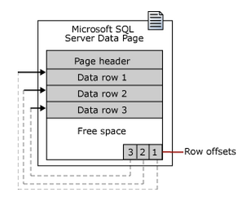

 |  |  | - Khi kích thước hàng và cột trong table vượt quá giới hạng 8KB, SQL Server sẽ tự động thực hiện ROW_OVERFLOW_DATA
 |  |  |  | Tham khảo mục |  | Row OverFlow Data
 |  |  |  | Tham khảo thêm về Page |  |  | http://msdn.microsoft.com/en-us/library/ms190969(SQL.90).aspx

 |  | 1.2. Các thao tác với Buffer cache
 |  |  | - Khi SQL Server được khởi động lại, các vùng nhớ Buffer Cache sẽ bị xóa.
 |  |  | - Sử dụng query để xóa Buffer Cache
 |  |  |  | DBCC DROPCLEANBUFFERS
 |  |  | - Sử dụng query với lấy thông tin từ bảng sys.dm_os_performance_counters với object_name like '%Buffer Manager%'

 | 2. Plan Cache
 |  | 2.1. Khái niệm và cơ chế hoạt động
 |  |  | - Plan Cache còn gọi là Procedure Cache.
 |  |  | - Là nơi lưu trữ các Execution Plan đã được biên dịch của các mệnh đề T-SQL, Stored Procedure, Function…
 |  |  | - Nằm trên vùng nhớ của SQL Server gọi là Memory Pool
 |  |  | - Khi có bất kỳ query nào được thực thi, SQLServer sẽ tự động tìm kiếm một kế hoạch tương đương nhằm tiết kiệm chi phí. Nếu không có kế hoạch thực hiện nào tồn tại thì SQLServer sẽ tạo ra một kế hoạch thực hiện mới cho truy vấn.

 |  |  | - Bốn loại đối tương được lưu trữ trong Plan Cache:
 |  |  |  | + Object Plans
 |  |  |  | + SQL Plans
 |  |  |  | + Bound Trees
 |  |  |  | + Extended Stored Procedures
 |  |  | - Số lượng bộ nhớ có sẵn phụ thuộc vào lượng bộ nhớ được cài đặt trên server, cấu trúc của server, phiên bản của SQL Server
 |  |  |  | => SQL Server sẽ phân bổ bộ nhớ thích hợp tới Plan Cache từ Buffer Pool

 |  |  |  |  |  | Plan cache memory allocation by SQL Server version

 |  |  | Tham khảo thêm |  | http://msdn.microsoft.com/en-us/library/ee343986(v=sql.100).aspx

 |  | 2.2. Các thao tác với Plan Cache
 |  |  | - Nếu SQL Server được khởi động lại, các vùng nhớ Plan Cache sẽ bị xóa.
 |  |  | - Sử dụng query để xóa Plan Cache
 |  |  |  | DBCC FREESYSTEMCACHE
 |  |  |  | DBCC FREESESSIONCACHE
 |  |  |  | DBCC FREEPROCCACHE

 | 3. Execution Plan
 |  | 3.1. Khái niệm về Execution Plan
 |  |  | - Execution Plan là một kế hoạch thực thi truy vấn được tạo ra bởi SQL Server khi câu truy vấn lần đầu tiên được thực thi.
 |  |  | - Execution Plan có thể được sử dụng lại nhằm giảm tải công việc cho SQL Server.
 |  |  | - SQLServer sử dụng Query Optimizer để tìm ra Execution Plan tốt cho truy vấn.

 |  | 3.2. Nơi lưu trữ Execution Plan
 |  |  | Execution Plan được lưu trong Plan Cache và một phần trong Sql Server Buffer Cache.

 |  | 3.3. Cách SQLServer lưu trữ Execution Plan
 |  |  | - Sql Server lưu plan vào bộ nhớ để tránh phải lập lại toàn bộ quy trình tối ưu câu truy vấn khi nhiều câu truy vấn giống nhau được submit.
 |  |  | - Sql Server sẽ tự động điều chỉnh số lượng Execution Plan trong Procedure Cache bằng cách giữ lại những Execution Plan thường được sử dụng, loại bỏ những Execution Plan không được sử dụng sau một khỏang thời gian nhất định.
 |  |  | - Sql Server sẽ gán tuổi cho các Execution Plan được tạo ra, tuổi của Execution Plan chính là chi phí để tạo ra Execution Plan đó.
 |  |  | - Một câu truy vấn phức tạp sẽ có tuổi cao hơn một câu truy vấn đơn giản, vì chi phí tạo ra Execution Plan của câu truy vấn phức tạp cao hơn câu truy vấn đơn giản.
 |  |  | - Sau một khoảng thời gian xác định, tuổi của các Execution Plan sẽ bị giảm bởi tiến trình Lazy Writer. Lazy Writer chịu trách nhiệm quản lý các tiến trình chạy ngầm trong SQL Server
 |  |  | - Nếu một Execution Plan không được sử dụng trong một thời gian dài, tuổi của nó sẽ giảm xuống còn 0 và sẽ bị loại bỏ khỏi bộ nhớ nếu SQL Server cần bộ nhớ cho những việc khác.
 |  |  | - Nếu hệ thống còn dư bộ nhớ, những Execution Plan có tuổi là 0 vẫn sẽ được giữ lại một thời gian dài để sử dụng lại nếu cần
 |  |  | - Mỗi khi Execution Plan được tái sử dụng, tuổi của nó sẽ tăng lên bằng cách cộng thêm chi phí tạo ra Execution Plan đó
 |  |  | - Xem thông tin về Execution Plan trong Procedure Cache bằng cách sử dụng view sys.dm_exec_cached_plans

 |  | 3.4. Các loại đối tượng tạo ra plan
 |  |  | + Truy vấn dạng Adhoc
 |  |  |  | Là những câu lệnh được gửi đến SQL mà không tách biệt rõ ràng các biến thành những tham số
 |  |  |  | => Execution Plan được tạo ra bởi đối tượng này không thể tái sử dụng
 |  |  |  | Ví dụ:
 |  |  |  |  | SELECT * FROM tblProduct WHERE ProductID=1
 |  |  |  |  | ProductID=1 được đưa trực tiếp vào câu truy vấn mà không tách biệt ra thành tham số
 |  |  |  |  |  | => Execution Plan tạo ra bởi câu truy vấn này không thể tái sử dụng

 |  |  | + Truy vấn dạng Prepared
 |  |  |  | Là những câu lệnh gửi đến SQL mà tách biệt rõ ràng các biến thành những tham số, không nhúng biến trực tiếp vào câu truy vấn
 |  |  |  | => Execution Plan được tạo ra bởi đối tượng này có thể tái sử dụng
 |  |  |  | Ví dụ:
 |  |  |  |  | CREATE PROCEDURE P_Customers
 |  |  |  |  | @cust nvarchar(10)
 |  |  |  |  | AS
 |  |  |  |  | SELECT ID, Name, SECTION FROM Student
 |  |  |  |  | WHERE Name = @cust;
 |  |  |  |  | GO
 |  |  |  |  | => Khi thực thi query dưới với tham số khác nhau thì SQL Server tái sử dụng Execution Plan cũ.
 |  |  |  |  |  | EXEC P_Customers 'nhatban';

 | 4. Log Cache
 |  | 4.1. Khái niệm
 |  |  | - Log cache là một memory pool được dùng để đọc và ghi log pages.
 |  |  | - Một tập các trang bộ nhớ được cung cấp trong mỗi log cache.
 |  |  | - Việc đồng bộ được giảm bớt giữa log buffer và data buffer bằng cách quản lý log cache một cách riêng biệt từ buffer cache.

 |  | 4.2. Log_Cache_Hit_Ratio
 |  |  | - Sử dụng query dưới để lấy thông tin về Log cache
 |  |  |  | SELECT counter_name, cntr_value FROM sys.dm_os_performance_counters WHERE object_name like '%Databases%' AND instance_name = '_Total' AND counter_name in ('Log Flush Wait Time', 'Log Flushes/sec', 'Transactions/sec', 'Log File(s) Size (KB)', 'Log Cache hit ratio base', 'Log Cache Hit Ratio')

 |  |  | - Có thể sử dụng câu lệnh checkpoint để flush những dirty pages trong buffer -> Ghi xuống đĩa
 |  |  |  | Ví dụ:
 |  |  |  |  | CHECKPOINT
 |  |  |  |  | GO 10000
 |  |  | - Có thể sử dụng query dưới để thu nhỏ dung lượng file log
 |  |  |  | DBCC SHRINKFILE('dbtest_log')
 |  |  | - Server càng bận, càng nhiều tác vụ liên quan đến log đang thực hiện thì thời gian chờ để flush log sẽ tăng lên

 |  | 4.3. Transaction Log Wait Ratio
 |  |  | - Sử dụng view sys.dm_os_wait_stats để xem thông tin về tất cả các loại chờ gặp phải bởi các thread đã thực thi.
 |  |  | - Khi các truy vấn được thực hiện, nó sẽ được ghi log và chờ các request để làm việc.
 |  |  | - Nếu các tiến trình chạy song song nhau thì sẽ có tiến trình chiếm nhiều log buffer vì thế một vài tiến trình còn lại phải chờ 1 vùng space trên log buffer để lưu bản ghi log.

 |  |  | - Số lần request chờ ghi transaction log :
 |  |  |  | Lấy từ view sys.dm_os_wait_stats với wait_type = LOGMGR_QUEUE
 |  |  | - Số transaction log entry (số lần đã ghi):
 |  |  |  | Lấy từ view sys.dm_os_wait_stats với wait_type = LOGBUFFER
 |  |  | - Transaction log entry size:
 |  |  |  | Sử dụng view fn_virtualfilestats ( NULL, 2 ) |  |  |  |  | (file_id = 2 tương ứng với log file)
 |  |  |  |  | http://msdn.microsoft.com/en-us/library/ms187309.aspx
 |  |  | - Sử dụng query dưới để xóa cache
 |  |  |  | DBCC SQLPERF ('sys.dm_os_wait_stats', CLEAR);
 |  |  |  | GO

 | 5. Memory Management
 |  | 5.1. Cách sử dụng bộ nhớ của MSSQL
 |  |  | - SQL Server tự động thu hồi và giải phóng bộ nhớ theo yêu cầu. Sử dụng Buffer pool trong bộ nhớ để giữ các trang được đọc từ cơ sở dữ liệu
 |  |  | - Hầu hết các mã trong SQL Server được dành riêng để giảm thiểu số lần đọc và ghi vật lý giữa ổ đĩa và buffer pool
 |  |  | - SQL cố gắng giảm thiểu I/O vật lý cho các tập tin cơ sở dữ liệu bằng cách tối đa hóa kích thước của Buffer Pool
 |  |  | - Nếu dung lượng server ko đủ đáp ứng khi có nhiều tiến trình thực thi cùng lúc thì sẽ có tiến trình phải chờ để được cấp không gian bộ nhớ để làm việc.
 |  |  | - Sử dụng view sys.dm_os_performance_counters với object_name = 'SQLServer:Memory Manager' để lấy thông tin về việc sử dụng bộ nhớ của server.
 |  |  |  | => đánh giá được hiệu suất sử dụng và xác định khả năng tắc nghẽn nhằm đưa ra hướng giải quyết
 |  |  |  | Tham khảo thêm: |  | http://msdn.microsoft.com/en-us/library/ms190924.aspx

 |  | 5.2. Các đối tượng tác động đến bộ nhớ

 |  |  | Bảng ước tính lượng bộ nhớ được sử dụng bởi các đối tượng khác nhau trong SQL Server
 |  |  |  |  | SQL Server 2000 |  |  |  | SQL Server 2005 |  |  | SQL Server 2008

 |  |  | Lock |  | 64 bytes + 32 bytes per owner |  |  |  | 64 bytes + 32 bytes per owner |  |  | 64 bytes + 32 bytes per owner

 |  |  | Open database |  | 3924 bytes + 1640 bytes per file and 336 bytes per filegroup |  |  |  | Not applicable |  |  | Not applicable

 |  |  | Open object |  | 256 bytes + 1724 bytes per index opened on the object |  |  |  | Not applicable |  |  | Not applicable

 |  |  | User connection |  | 12 KB + (3 * network_packet_size) |  |  |  | Approximately (3 * network_packet_size + 94 KB) |  |  | Approximately (3 * network_packet_size + 94 KB)

 |  |  | - Trong đó network_packet_size là kích thước của các gói tin chứa dữ liệu dạng bảng được sử dụng để giao tiếp giữa ứng dụng và SQL Server Database Engine.
 |  |  | - Giá trị kích thước mặc định của gói tin là 4KB và được kiểm soát bởi tùy chọn cấu hình network packet size

 |  |  | * Đối tượng được khởi tạo bên trong MSSQL
 |  |  |  | - Đối tượng bên trong SQL Server được sinh ra khi tạo các session mới và thực hiện các truy vấn bên trong các session này
 |  |  |  | - Khi thực hiện mở một hay nhiều session trên SQLServer thì lượng bộ nhớ động trên máy chủ để duy trì kết nối sẽ tăng lên.
 |  |  | * Đối tượng được khởi tạo bên ngoài MSSQL
 |  |  |  | - Do phải chia sẻ bộ nhớ với hệ điều hành nên khi chạy các ứng dụng khác trên hệ điều hành thì bộ nhớ dành cho SQLServer cũng thay đổi theo.

 |  | 5.3. Giải phóng bộ nhớ cache
 |  |  | - Khi các đối tượng bên trong chiếm dung lượng bộ nhớ lớn có thể thực hiện việc giải phóng cache để tăng bộ nhớ cho SQL server
 |  |  | - Sử dụng query dưới để giải phóng cache dùng cho SQLServer
 |  |  |  | DBCC FREEPROCCACHE

 | 6. Soft Parse Ratio
 |  | 6.1. Khái niệm
 |  |  | - Soft Parse Ratio là tỷ lệ về số lần mà request thực thi được lấy từ bộ nhớ kế hoạch và tái sử dụng trên tổng số lần request thực thi (bao gồm cả số lần request thực thi không được tìm thấy trong bộ nhớ kế hoạch).

 |  | 6.2. Cách thức lấy thông tin về Soft Pase Ratio
 |  |  | - Sử dụng query dưới để lấy thông tin về Soft Parse Ratio
 |  |  |  | SELECT T1.session_id as session_id, T1.status as status, T1.start_time as start_time, attribute, CAST(T2.value AS int) AS value FROM sys.dm_exec_requests T1 CROSS APPLY sys.dm_exec_plan_attributes(T1.plan_handle) T2 WHERE T2.attribute = 'hits_exec_context' or T2.attribute = 'misses_exec_context'

 |  |  | - Khi request thực thi lần đầu tiên và thành công thì nó sẽ được lưu vào Plan cache để tái sử dụng ở lần thực thi sau

 | 7. Row Overflow Data
 |  | 7.1. Khái niệm
 |  |  | - Row Overflow Data là nơi lưu trữ overflow data của các hàng.
 |  |  | - Một table có thể đạt giá trị max là 8060byte/hàng.
 |  |  | - Trong SQL Server 2008, đối với các bảng có chứa varchar, nvarchar, varbinary, sql_variant hoặc loại cột CLR do người dùng định nghĩa thì độ rộng có thể vượt quá giá trị giới hạn 8060 byte. Nhưng nếu vượt quá giới hạn kích thước 8060 byte/hàng thì có thể ảnh hưởng đến hiệu suất bởi SQL Server luôn duy trì một giới hạn là 8KB/page.

 |  | 7.2 Xử lý Row Overflow Data trong SQL Server
 |  |  | - Khi kích thước đạt quá giới hạn thì SQL Server Database Engine sẽ tự động chuyển cột chứa bản ghi có độ rộng lớn nhất đến một trang khác trong đơn vị phân bổ ROW_OVERFLOW_DATA. - Trên ROW_OVERFLOW_DATA này sử dụng 24 byte để đặt con trỏ tới trang ban đầu. - Nếu có hoạt động update làm cho kích thước trang ban đầu được thu nhỏ, không gian trong trang này đã đủ lớn để chứa phần bản ghi đang ở ROW_OVERFLOW_DATA thì bản ghi này sẽ được di chuyển trở lại trang ban đầu.

 |  |  | - Thực thi truy vấn tới các bản ghi lớn có chứa row overflow data sẽ làm giảm hiệu suất do việc xử lý dữ liệu tại một hàng phải thực hiện ở nhiều trang khác nhau.
 |  |  | - Khi thiết kế table cần chú ý tới vấn đề tràn dữ liệu, nếu nhận thấy việc truy vấn sẽ phải thường xuyên thực thi với nhiều row overflow data thì nên xem xét để chuyển các cột tới một bảng khác.
 |  |  | - Sử dụng view sys.dm_db_index_physical_stats và sys.dm_db_index_usage_stats để lấy thông tin về tỷ lệ truy cập tới các hàng có overflow data
 |  |  |  | Tham khảo thêm |  | http://msdn.microsoft.com/en-us/library/ms186981(v=sql.105).aspx

 | 8. Data File I/O Status
 |  | 8.1. Khái niệm
 |  |  | - Thể hiện thông tin về dung lượng truy cập, xử lý dữ liệu (đọc ghi file, thời gian xử lý, kích cỡ file, thời gian chờ để đọc ghi data) của các tập tin trong database.

 |  |  | - Sử dụng view sys.fn_virtualfilestats để lấy thông tin thống kê về I/O performance của các file trong database
 |  |  |  | => theo dõi được những file có sự hoạt động I/O cao từ đó đưa ra hướng xử lý thích hợp

 |  | 8.2. Giảm kích thước của file trong database
 |  |  | - Với bất cứ câu query có dạng ghi dữ liệu như Insert, Update …. tới database đều sẽ làm tăng kích thước của file => file có thể có kích cỡ lớn hoặc vượt quá kích cỡ mong muốn vì vậy cần phải thực hiện thu nhỏ kích thước của file.

 |  |  | - Sử dụng DBCC SHRINKFILE giảm kích thước của một data file hay log file cụ thể trong database hoặc SQL Server di chuyển data từ file được chỉ định tới các file khác trong cùng một file group.
 |  |  |  | Ví dụ:
 |  |  |  |  | USE Luvina;
 |  |  |  |  | GO
 |  |  |  |  | DBCC SHRINKFILE (datafile_luvina, 6);
 |  |  |  |  | GO
 |  |  |  |  | Trong đó, Luvina là database chứa file "datafile_luvina" được chỉ định giảm xuống còn 6MB
 |  |  |  |  | Tham khảo thêm |  | http://technet.microsoft.com/en-us/library/ms189493.aspx

 | 9. Cached Object
 |  | 9.1. Khái niệm
 |  |  | - Cached Object lưu trữ thông tin về các đối tượng được lưu trữ trong thư viện cache
 |  |  | - Sử dụng view sys.syscacheobjects để lấy thông tin về các đối tượng được lưu trong cache
 |  |  | ***Chú ý: Tính năng này sẽ được SQL Server gỡ bỏ trong một phiên bản tương lai.

 |  | 9.2. Các loại đối tượng
 |  |  | * Các loại đối tượng trong Cache
 |  |  |  | - Compiled plan
 |  |  |  | - Executable plan
 |  |  |  | - Parse tree
 |  |  |  | - Cursor
 |  |  |  | - Extended stored procedure
 |  |  |  |  | Tham khảo thêm |  | http://blogs.msdn.com/b/sqlprogrammability/archive/2007/01/09/1-0-structure-of-the-plan-cache-and-types-of-cached-objects.aspx
 |  |  | * Các loại đối tượng
 |  |  |  | - Stored procedure
 |  |  |  | - Prepared statement
 |  |  |  | - Ad hoc query
 |  |  |  | - ReplProc (replication procedure)
 |  |  |  | - Trigger
 |  |  |  | - View
 |  |  |  | - Default
 |  |  |  | - User table
 |  |  |  | - System table
 |  |  |  | - Check
 |  |  |  | - Rule

 | 10. Fragment Status
 |  | 10.1. Khái niệm
 |  |  | - Fragment Status là trạng thái mà data được lưu trữ không liên tục trong 1 page hay ổ đĩa
 |  |  | - Có 2 loại fragmentation là Internal Fragmentation và External Fragmentation
 |  |  |  | * Internal Fragmentation :
 |  |  |  |  | - Các bản ghi được lưu trữ không liên tục trong 1 page
 |  |  |  |  | - Việc phân mảnh này xảy ra thông qua quá trình sửa đổi dữ liệu như: Insert, Update và Delete
 |  |  |  |  | - Việc sử dụng bộ nhớ sẽ kém, I/O nhiều => hiệu suất thực thi giảm

 |  |  |  | * External Fragmentation :
 |  |  |  |  | - Các page và extent được lưu trữ không liên tục trên ổ đĩa
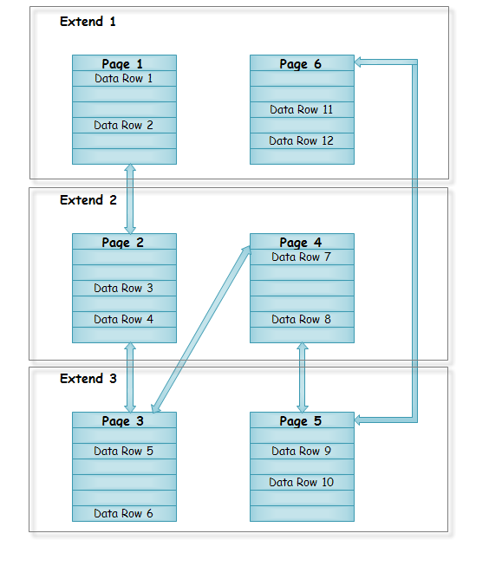

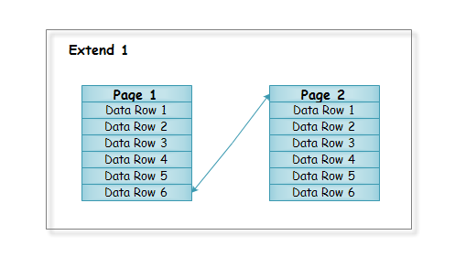

 |  |  |  |  | Non-Fragmented

 |  |  |  |  |  |  |  |  |  |  | Fragmented

 |  |  |  | Tham khảo thêm |  | http://blog.sqlauthority.com/2010/01/12/sql-server-fragmentation-detect-fragmentation-and-eliminate-fragmentation/

 |  | 10.2. Thông tin phân mảnh
 |  |  | - Sử dụng views sys.dm_os_performance_counters để lấy thông tin với object_name like '%Access Methods%' để lấy thông tin về sự phân mảnh của các page.
 |  |  | - Thực hiện Insert
 |  |  |  | + Khi thực hiện Insert dữ liệu tới một page lần đầu tiên mà kích thước dữ liệu mới lớn hơn không gian hiện có của page đó thì một data page mới được tạo ra để lưu dữ liệu.
 |  |  |  | + Nếu thực hiện Insert dữ liệu tới page đó ở những lần tiếp theo thì các index page và data page mới sẽ được tạo ra để lưu dữ liệu tràn từ page cũ.
 |  |  | - Thực hiện Update
 |  |  |  | + Khi thực hiện Update dữ liệu tới một page, kích thước record cần update lớn hơn kích thước record hiện tại, mà không gian trống trên page cũ không đủ để lưu record mới
 |  |  |  |  | => record mới sẽ được lưu trên 1 page mới và một forward record được tạo ra tại vị trí record cũ để trỏ tới vị trí lưu record mới. Với n lần thực thi update thì sẽ tạo ra n forward

 | 11. Tempdb Usage
 |  | 11.1. Khái niệm
 |  |  | - Là database hệ thống chứa tất cả những table hay stored procedure được tạm thời tạo ra trong quá trình làm việc bởi user hay do bản thân SQL Server engine. Các table hay stored procedure này sẽ biến mất khi khởi động lại SQL Server hay khi disconnect.

 |  |  | - Mỗi khi SQL Server khởi động, tempdb mới được tạo ra bằng cách sao chép từ một database mẫu (một system database khác) và kế thừa một số cấu hình database từ nó.
 |  |  | - Khi service khởi động kích thước mặc định tempdb là 8 MB

 |  | 11.2. Các đối tượng trong tempdb
 |  |  | Có 3 đối tượng chính:
 |  |  |  | - user objects: đối tượng được tạo ra bởi các ứng dụng của người dùng
 |  |  |  | - internal objects: các đối tượng được dùng để lưu trữ dữ liệu trung gian
 |  |  |  | - version store: lưu trữ các hàng có sự thay đổi được thực thi bởi các transaction như snapshot isolation, triggers, MARS (multiple active result sets) và online index build.
 |  |  |  |  | Tham khảo thêm |  | http://www.sqllion.com/2009/05/optimizing-tempdb-in-sql-server-2005/

 |  | 11.3. Thao tác với tempdb
 |  |  | - Data file tempdb tự động tăng 10% cho đến khi full đĩa
 |  |  | - Log file tự động tăng 10% đến một giá trị max là 2Terabytes
 |  |  | - Sử dụng query dưới để xác định nơi chứa tempdb
 |  |  |  | USE TempDB
 |  |  |  | GO
 |  |  |  | EXEC SP_HELPFILE
 |  |  |  | GO
 |  |  | - Cách thay đổi đường dẫn lưu data và log file của tempdb
 |  |  |  | USE master
 |  |  |  | GO
 |  |  |  | ALTER DATABASE tempdb
 |  |  |  | MODIFY FILE (NAME = tempdev, FILENAME = 'D:TempDBtempdb.mdf')
 |  |  |  | GO
 |  |  |  | ALTER DATABASE tempdb
 |  |  |  | MODIFY FILE (NAME = templog, FILENAME = 'D:TempDBtemplog.ldf')
 |  |  |  | GO
 |  |  |  |  | Trong đó | tempdev là data file với đường dẫn tương ứng và tên hiển thị là 'D:TempDBtempdb.mdf'
 |  |  |  |  |  | templog là log file với đường dẫn tương ứng và tên hiển thị là 'D:TempDBtemplog.ldf'

 |  |  | - Các thao tác không thể thực hiện trên database tempdb:
 |  |  |  | + thêm filegroups
 |  |  |  | + sao lưu hoặc khôi phục database
 |  |  |  | + thay đổi collation. Mặc định là server collation
 |  |  |  | + thay đổi database owner. Mặc định là dbo
 |  |  |  | + tạo ra một ảnh chụp cơ sở dữ liệu
 |  |  |  | + xóa database
 |  |  |  | + xóa guest user từ cơ sở dữ liệu
 |  |  |  | + cho phép thay đổi dữ liệu chụp
 |  |  |  | + tham gia vào database mirroring
 |  |  |  | + xóa primary filegroup, primary data file hoặc log file
 |  |  |  | + đổi tên database filegroup hoặc primary filegroup
 |  |  |  | + chạy query DBCC CHECKALLOC
 |  |  |  | + chạy query DBCC CHECKCATALOG
 |  |  |  | + thiết lập chế độ OFFLINE cho tempdb
 |  |  |  | + thiết lập database hoặc primary filegroup sang chế độ READ_ONLY

 | 12. Wait Status
 |  | 12.1. Khái niệm
 |  |  | - Wait status là các trạng thái chờ gặp phải khi các thread thực thi.
 |  |  | - Trạng thái chờ có thể xảy ra khi có nhiều truy vấn cùng yêu cầu cấp phát data nhưng server không đáp ứng kịp thời hay chờ để ghi log…
 |  |  | - Sử dụng view sys.dm_os_wait_stats để lấy thông tin về các trạng thái chờ
 |  |  |  | Tham khảo thêm |  | http://msdn.microsoft.com/en-us/library/ms179984.aspx

 |  | 12.2. Các loại chờ
 |  |  | - Có 3 loại chính:
 |  |  |  | + Resource waits
 |  |  |  |  | Trạng thái chờ xảy ra khi một worker yêu cầu truy cập vào nguồn dữ liệu không sẵn sàng, nguồn dữ liệu này có thể là đang được sử dụng bởi một worker khác hoặc nó không có sẵn để đáp ứng.

 |  |  |  | + Queue waits
 |  |  |  |  | Trạng thái chờ xảy ra khi một worker đang ở trạng thái idle, chờ để được giao công việc. Queue waits thường thấy nhất với các tác vụ nền hệ thống như deadlock monitor và dọn dẹp các bản ghi đã được xóa.

 |  |  |  | + External waits
 |  |  |  |  | Trạng thái chờ xảy ra khi một worker đang chờ một sự kiện từ bên ngoài như gọi thủ tục lưu trữ mở rộng hay một truy vấn linked server để kết thúc.

 |  |  | - Sử dụng query bên dưới để reset tất cả các giá trị của từng trạng thái chờ về 0.
 |  |  |  | DBCC SQLPERF ('sys.dm_os_wait_stats', CLEAR);
 |  |  |  | GO

 | 13. Worker Wait Status
 |  | - là trạng thái xảy ra khi lượng request đến server yêu cầu worker nhiều hơn số worker hiện có.
 |  |  | Ví dụ:
 |  |  |  | - Sử dụng tool RML Ultility để thực hiện tạo nhiều session cùng lúc |  |  |  |  |  | Download tool RML Ultility
 |  |  |  |  | Mở tool RML Ultility
 |  |  |  |  | Thực hiện câu lệnh
 |  |  |  |  |  | ostress.exe -Q"select * from ThreadPoolWaits.dbo.tbl_testThreadPool" -n130
 |  |  |  |  |  |  | Trong đó ThreadPoolWaits là database chứa table để các session gửi request tới
 |  |  |  |  | => 130 session được khởi tạo và truy vấn tới table trên nhưng cấu hình của server với parameter max worker threads chỉ là 128 worker => 128 worker sẽ bị sử dụng hết và có ít nhất 2 session phải chờ worker.

 |  |  |  | Thảm khảo cách config parameter |  |  |  | sheet "Database_Structure" phần "4. Quản lý các parameter"
 |  | - Sử dụng view sys.dm_os_wait_stats với wait_type = 'THREADPOOL' để lấy thông tin về các trạng thái chờ này

Database Mirroring
Performance Transaction_Log_Apply_Rate_Physical

 | 1. Database Mirroring
 |  | - Cung cấp tính sẵn sàng cao cho cơ sở dữ liệu nhờ việc tạo ra hai bản sao được đặt ở các máy tính khác nhau đối với một database duy nhất. Tại mọi thời điểm, chỉ có một bản sao được enable để sẵn sàng đáp ứng request.
 |  | - SQL Server tự động thực hiện gửi data từ bản sao chính tới bản sao phụ sao cho 2 bản sao giống hệt nhau. Việc tự động gửi data chỉ dừng lại khi Server chứa bản sao phụ gặp vấn đề như bị stop…
 |  | - Tính năng này được dùng trên một database với chế độ Full recovery
 |  | - Sử dụng view sys.dm_os_performance_counters để lấy thông tin về Transaction Log Apply Rate

 | 2. Môi trường cần thiết cho Database Mirroring
 |  | ***Cần có SQL Server 2012 bản quyền để thực hiện tạo Database Mirroring
 |  | ***Windows Server 2008 sp1 32bit có hỗ trợ SQL Server 2012
 |  | ***Với những Windows đã hỗ trợ SQL Server 2012 thì không phải thực hiện update windows
 |  |  | Tham khảo những hệ điều hành hỗ trợ SQL Server 2012 |  |  | http://msdn.microsoft.com/en-us/library/ms143506.aspx

 |  |  | Cách thực hiện update Windows Server 2008 sp1 32bit
 |  |  |  | - Download và Install framework 3.5 link dưới
 |  |  |  |  | http://www.microsoft.com/en-us/download/confirmation.aspx?id=22
 |  |  |  |  | http://www.microsoft.com/en-us/download/details.aspx?id=18136
 |  |  |  | - Download và Install powershell 2.0 link dưới
 |  |  |  |  | http://www.microsoft.com/en-us/download/details.aspx?id=11829

 | 3. Cài đặt Database Mirroring

 |  | 1. Mở SQL Server Management Studio, connect tới 2 instance vừa tạo ở trên bằng "Windows Authentication"
 |  | 2. Tại instance SERVER1, Create database và table bằng truy vấn dưới
 |  |  | CREATE DATABASE test
 |  |  | GO
 |  |  | CREATE TABLE test.dbo.tbl_test (id INT IDENTITY(1,1), name VARCHAR(max))
 |  |  | GO
 |  |  | INSERT INTO test.dbo.tbl_test(name) VALUES('data')
 |  |  | GO
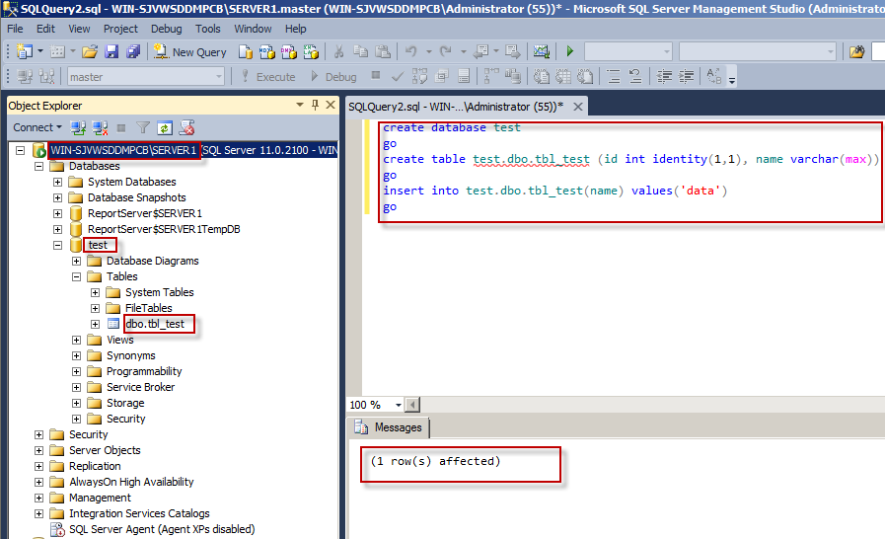

 |  | 3. Tạo folder chứa file backup tại ổ C có tên Backup

 |  | 4. Thực hiện backup database vừa tạo ở trên
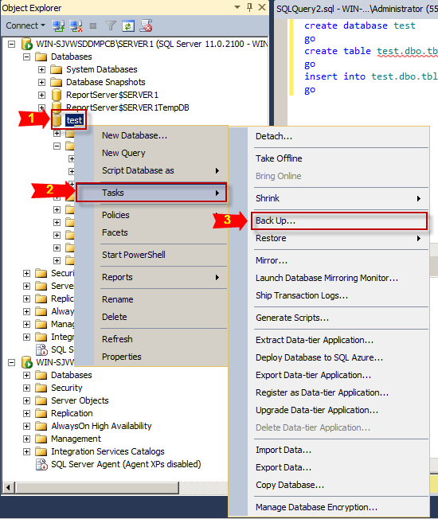
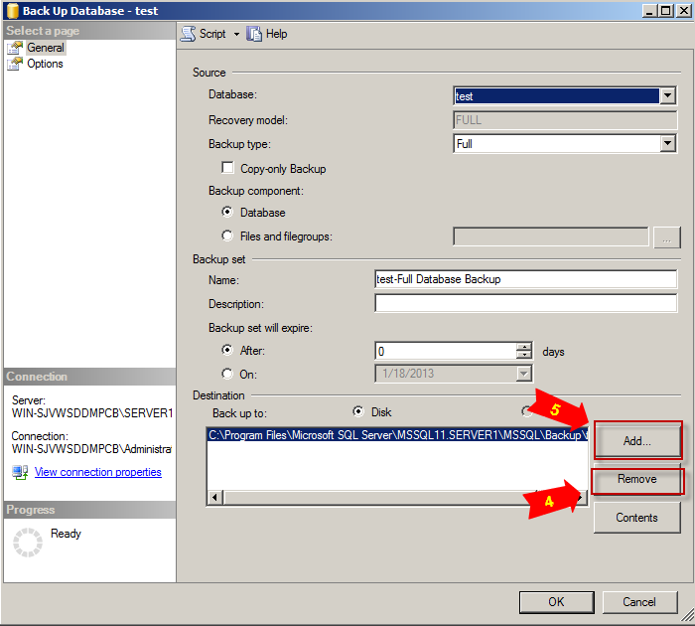

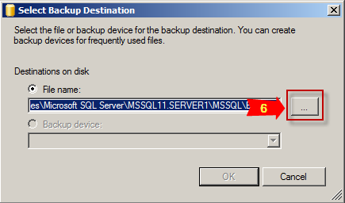
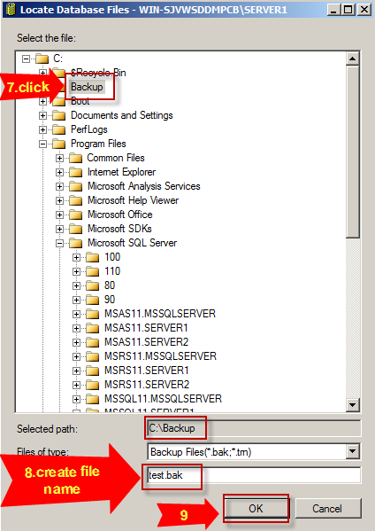

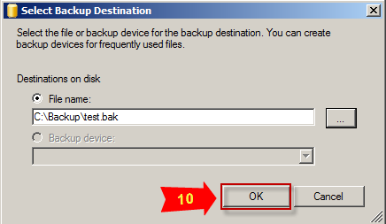
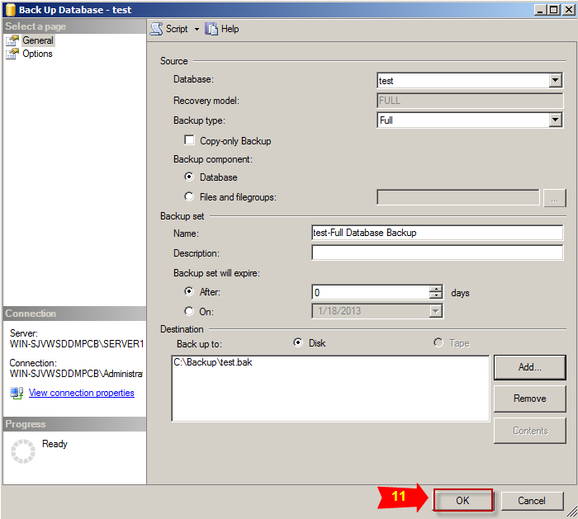

 |  | 5. Tại instance SERVER2, thực hiện restore database bằng file backup vừa thực hiện ở trên
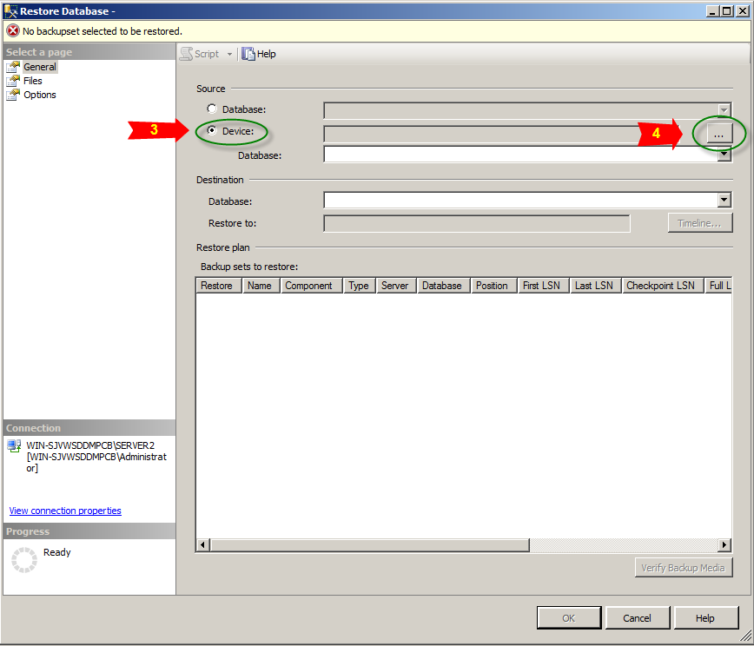
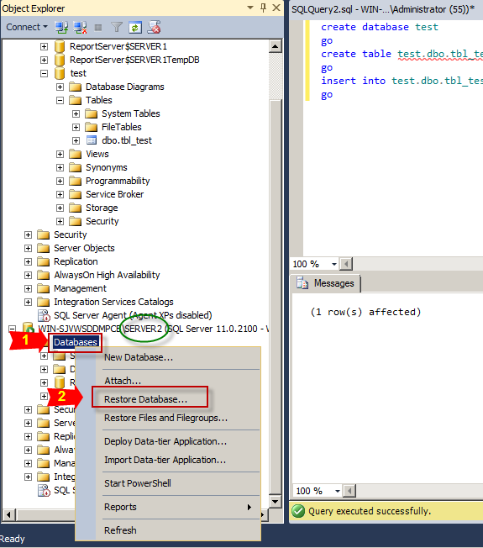

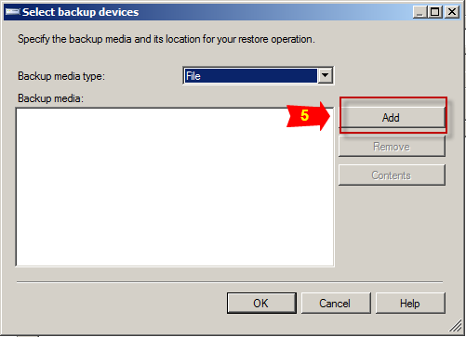
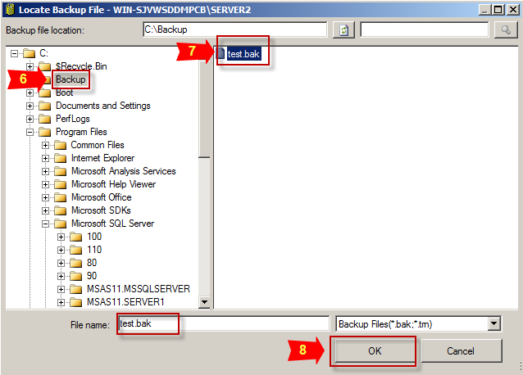

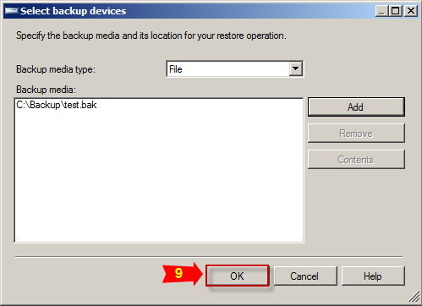
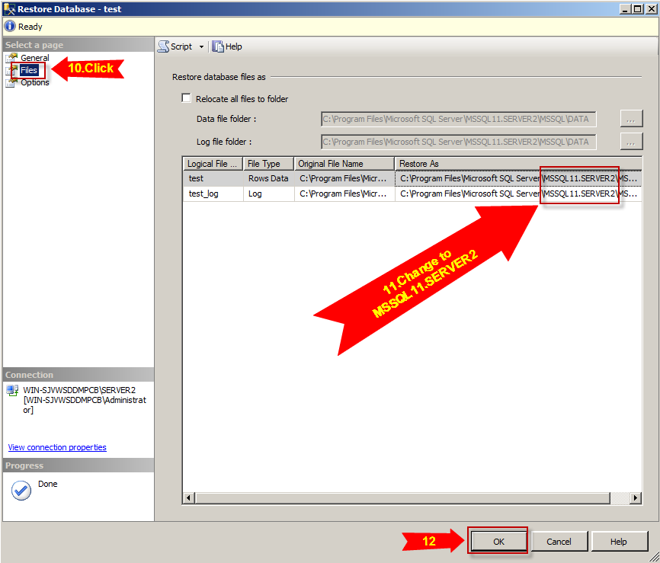

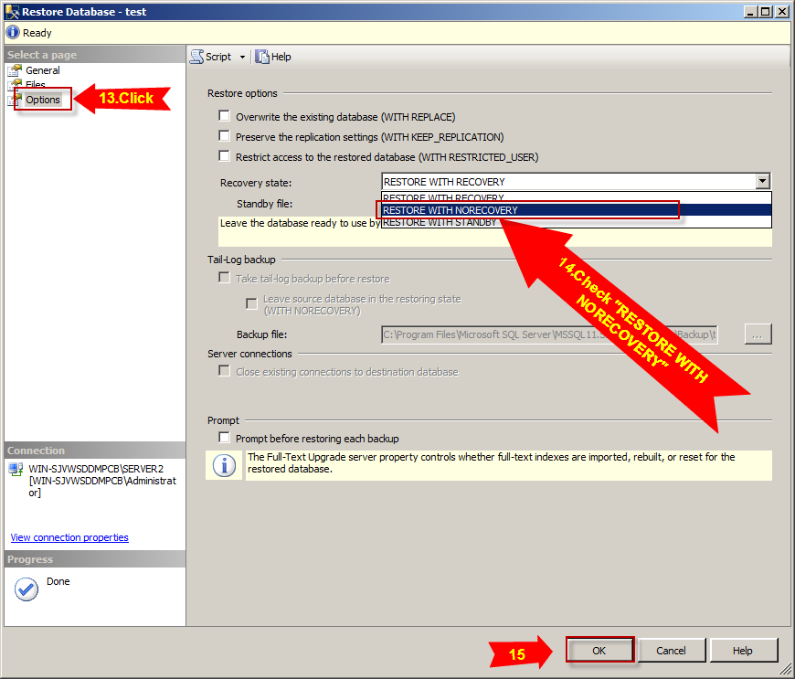

 |  | 6. Tại instance SERVER1, thực hiện backup transaction log
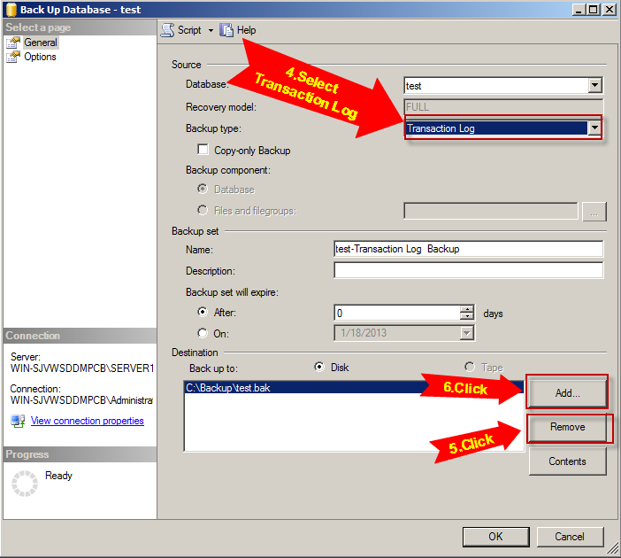

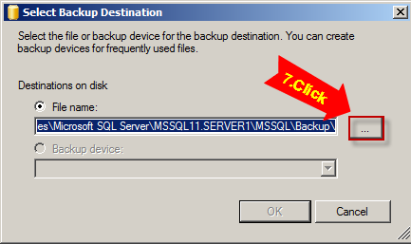
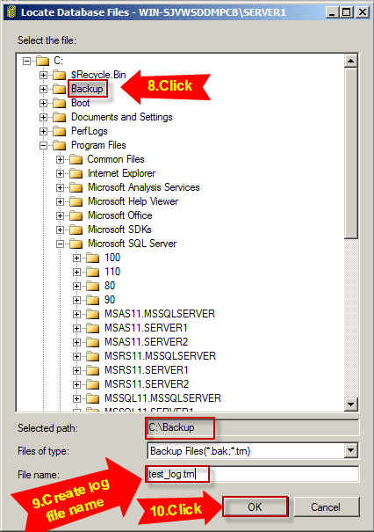

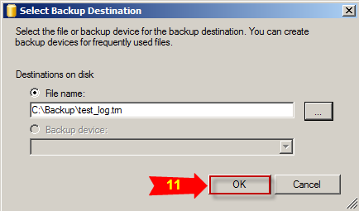
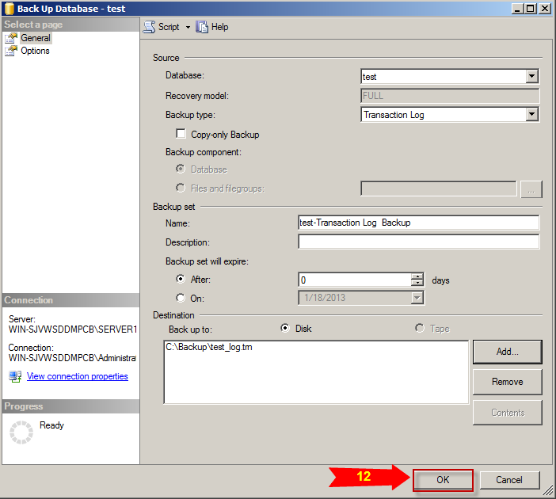

 |  | 7. Tại instance SERVER2, thực hiện restore log file ở trên
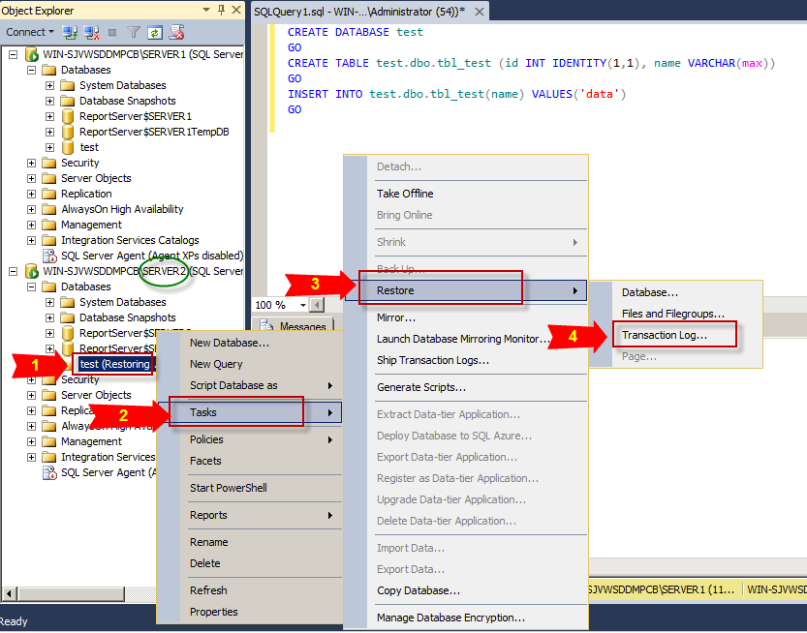
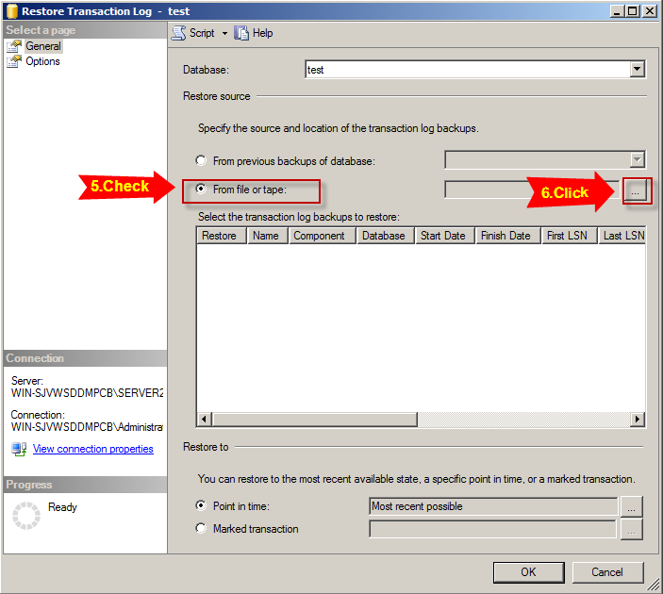

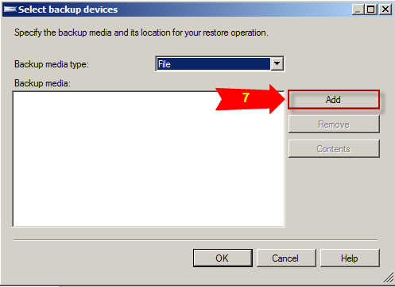
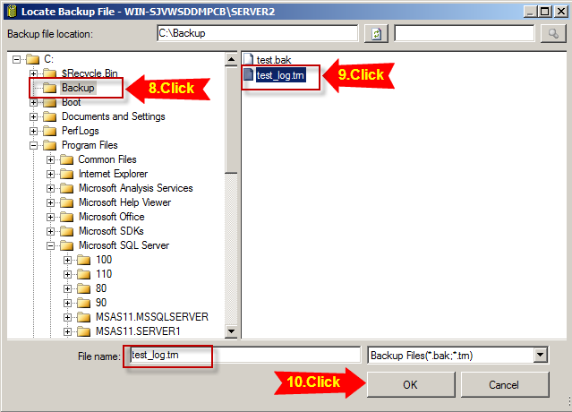

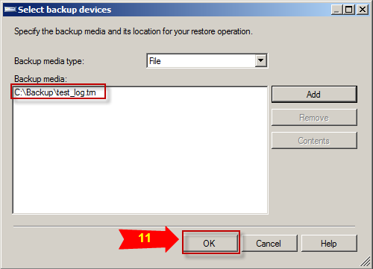
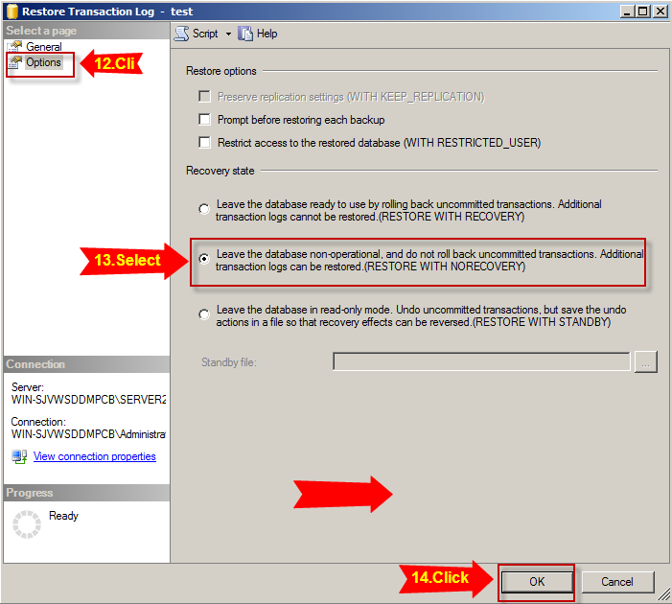

 |  | 8. Tại instance SERVER1, thực hiện tạo database Mirroring
 |  |  | 8.1 Click chuột phải vào database "test" => Chọn Task => Chọn Mirror…
 |  |  | 8.2 Click Configure Security… => Click Next => Chọn No và Click Next
 |  |  | 8.3Trong Principal Server Instance, tại Endpoint name gõ "Mirroring_Endpoint" => Click Next
 |  |  | 8.4 Trong Mirror Server Instance => Click Connect… => Chọn Server name là instance SERVER2 => Click Connect
 |  |  | 8.5 Trong Mirror Server Instance, tại Endpoint name gõ "Mirroring_Endpoint" => Click Next
 |  |  | 8.6 Click Next => Click Finish => Click Close
 |  |  | 8.7 Trong Database Properties có chứa button Start Mirroring, không tác động gì và quay lại màn hình SQL Server Management Studio
 |  |  | 8.8 Tại SQL Server Management Studio, với mỗi instance SERVER1 + SERVER2 mở query và thực hiện truy vấn dưới
 |  |  |  | GRANT CONNECT on ENDPOINT::Mirroring_Endpoint TO [NT AUTHORITY\NETWORK SERVICE];
 |  |  | 8.9 Quay lại Database Properties => Click button Start Mirroring => Click Yes
 |  |  | 8.10 Chờ sau khi quá trình start thành công như bên dưới
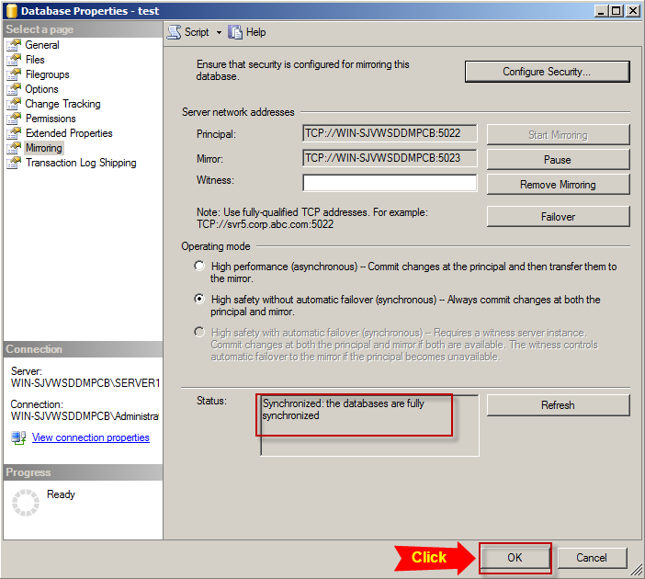

 |  | 9. F5 database ở cả 2 instance sẽ thấy xuất hiện trạng thái Principal, Mirroring và Synchronized

Proactive Check
VI. Proactive Check
 | 1. Resource Limit
 |  | - Thông tin về các cấu hình đã được cài đặt trong system SQL Server
 |  | - Sử dụng view sys.configurations để lấy thông tin về tên cấu hình, giá trị nhỏ nhất, lớn nhất hay giá trị đang được sử dụng hiện tại của cấu hình đó
 |  |  | Ví dụ sử dụng query dưới:
 |  |  |  | SELECT
 |  |  |  | name,
 |  |  |  | minimum,
 |  |  |  | maximum,
 |  |  |  | value_in_use
 |  |  |  | FROM sys.configurations
 |  |  | Tham khảo thêm |  | http://msdn.microsoft.com/en-us/library/ms188345.aspx
 |  |  | Tham khảo cách thay đổi value cho configuration option |  |  |  |  |  | sheet "Database_Structure" phần "4. Quản lý các parameter"

 | 2. Respone Time
 |  | 2.1. Khái niệm
 |  |  | - Cho biết thông tin thống kê về hiệu suất tổng hợp đối với các truy vấn tới SQL Server
 |  |  | - Sử dụng view sys.dm_exec_query_stats cho biết thông tin về mỗi câu truy vấn được thực hiện lúc nào, số lần thực hiện hay dung lượng đọc ghi…
 |  |  | - Càng nhiều request cùng lúc thực thi thì thời gian respone của server đối với truy vấn càng tăng.
 |  |  | - Khi plan tương ứng với truy vấn được xóa khỏi cache thì hàng chứa thông tin tương ứng trong view sys.dm_exec_query_stats của truy vấn đó cũng được loại bỏ đi.
 |  |  |  | Tham khảo thêm |  | http://msdn.microsoft.com/en-us/library/ms189741.aspx

 |  | 2.2. Top 5 query
 |  |  | - Có thể lấy Top 5 query có thời gian xử lý respond lớn nhất bằng cách thực hiện query bên dưới
 |  |  |  | SELECT TOP 5 MIN(query_stats.statement_text) AS "Statement Text", SUM(query_stats.total_worker_time) / SUM(query_stats.execution_count) AS "Avg CPU Time", SUM(query_stats.total_elapsed_time) / SUM(query_stats.execution_count) AS "Avg Respond Time" FROM (SELECT QS.*, SUBSTRING(ST.text, (QS.statement_start_offset/2) + 1, ((CASE statement_end_offset WHEN -1 THEN DATALENGTH(ST.text) ELSE QS.statement_end_offset END - QS.statement_start_offset)/2) + 1) AS statement_text FROM sys.dm_exec_query_stats AS QS CROSS APPLY sys.dm_exec_sql_text(QS.sql_handle) as ST) as query_stats GROUP BY query_stats.query_hash ORDER BY 3 DESC;

 | 3. Session
 |  | 3.1. Khái niệm
 |  |  | - Session là phiên làm việc do người dùng khởi tạo để thực thi các request đến DBMS và nhận phản hồi, session có thời gian tồn tại được tính từ lúc kết nối với SQL Server đến khi ngắt kết nối
 |  |  | - Với mỗi session được tạo ra thì nó sẽ được SQL Server lưu trữ bao gồm các thông tin như client version, login_time, status hay thông tin đọc ghi data...
 |  |  | - Khi session không thực thi bất kỳ request nào thì nó sẽ ở trạng thái chờ hoặc với những truy vấn dữ liệu lớn, quá trình thực thi sẽ xuất hiện những request phải đợi SQL Server đáp trả.
 |  |  |  | Tham khảo thêm |  | http://msdn.microsoft.com/en-us/library/ms176013.aspx
 |  |  |  |  |  | http://msdn.microsoft.com/en-us/library/ms190345.aspx

 |  | 3.2. Cách lấy thông tin session
 |  |  | - Sử dụng view sys.dm_exec_sessions kết hợp với view sys.dm_tran_locks để lấy thông tin về tất cả các kết nối của người dùng, internal task đang hoạt động và các session đang chờ lock.
 |  |  | - Để lấy thông tin về các session tương ứng với user process thì khi thực thi query nên để điều kiện là is_user_process = 1
 |  |  |  | Ví dụ câu query dưới để lấy thông tin về số session hiện tại, số session không hoạt động và số session đang chờ lock tương ứng với user process
 |  |  |  |  | SELECT CurrentSession, InactiveSession, WaitSession FROM ( SELECT count(session_id) AS CurrentSession FROM sys.dm_exec_sessions WHERE is_user_process = 1 AND status IN ('Running', 'Sleeping')) AS CurrentSession, ( SELECT count(session_id) AS InactiveSession FROM sys.dm_exec_sessions WHERE is_user_process = 1 AND status <> 'Running') AS InactiveSession, ( SELECT count(session_id) AS WaitSession FROM sys.dm_exec_sessions ds INNER JOIN sys.dm_tran_locks dt ON ds.session_id = dt.request_session_id WHERE is_user_process = 1 and status IN ('Running', 'Sleeping')) AS waitingSession

 | 4. Deadlock
 |  | 4.1. Khái niệm
 |  |  | - Deadlock xảy ra khi có hai hoặc nhiều task cùng cố gắng tác động lên một nguồn tài nguyên, lúc này xuất hiện conflict dữ liệu
 |  |  | - Nếu xảy ra Deadlock thì SQL Server sẽ tự động thực hiện kill session có Log Used nhỏ hơn
 |  |  | - Tối đa, SQL SERVER có thể thực hiện xử lý deadlock( kill process ) 10 lần/giây
 |  |  | - Để ngăn chặn việc sử dụng đồng thời dữ liệu, ta tạo khóa trên một hàng trong một bảng của một transaction. Không có một transaction nào khác có thể tác động đến hàng đó cho đến khi khóa được giải phóng.

 |  | 4.2. Cách lấy thông tin deadlock
 |  |  | - Sử dụng view sys.dm_os_performance_counters với object_name = 'SQLServer:Locks', counter_name = 'Number of Deadlocks/sec' và instance_name = '_Total' để lấy thông tin về số lượng deadlock

 |  |  |  | Có thể sử dụng truy vấn sau:
 |  |  |  |  | SELECT cntr_value AS NumOfDeadLocks FROM sys.dm_os_performance_counters WHERE object_name = 'SQLServer:Locks' AND counter_name = 'Number of Deadlocks/sec' AND instance_name = '_Total'

 |  |  | Tham khảo link bên để lấy thêm thông tin về deadlock |  |  |  |  | http://msdn.microsoft.com/en-us/library/ms190216.aspx

 | 5. CheckPoint
 |  | - Xảy ra khi nhiệm vụ checkpoint đang chờ cho lần yêu cầu thực thi checkpoint ở lần tiếp theo
 |  | - Sử dụng view sys.dm_os_wait_stats với wait_type = 'CHECKPOINT_QUEUE' để lấy thông tin về số lượng checkpoint
 |  |  | Tham khảo thêm thông tin về checkpoint |  |  |  | Sheet Transaction Log

 | 6. SQL Executions
 |  | - Mỗi query đều có thông tin về số lần thực thi, thời gian thực thi query hay số lần đọc ghi riêng.
 |  | - Sử dụng view sys.dm_exec_query_stats để lấy được thông tin thống kê đối với từng câu query cụ thể.
 |  |  | Có thể sử dụng truy vấn dưới đây:
 |  |  |  | SELECT sum(execution_count) as Execution_cum, sum(total_elapsed_time) as total_elapsed_time_cum, sum(total_physical_reads) as total_physical_reads_cum, sum(total_logical_reads) as total_logical_reads_cum, sum(total_logical_writes) as total_logical_writes_cum FROM sys.dm_exec_query_stats

 |  |  | Tham khảo thêm |  | http://msdn.microsoft.com/en-us/library/ms189741.aspx

 | 7. Read Consistency
 |  | 7.1. Khái niệm
 |  |  | Read Consistency được hiểu là việc đọc dữ liệu một cách nhất quán. Tức là khi thực hiện request tới một data thì data mà nó tác động vào là data ở thời điểm request đó bắt đầu, không hề bị ảnh hưởng bởi các transaction khác.

 |  | 7.2. Conflict snapshot
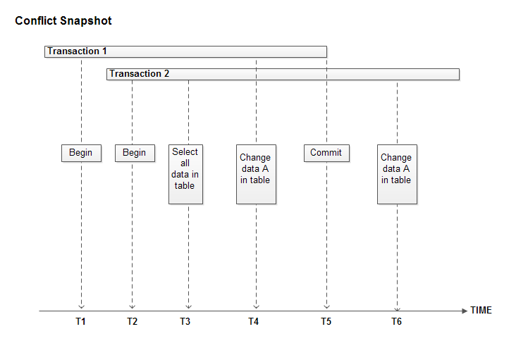

 |  |  |  | Trong đó:
 |  |  |  | - Transaction 1 và Transaction 2 đã được SET TRANSACTION ISOLATION LEVEL SNAPSHOT
 |  |  |  | - T6 là thời điểm xuất hiện lỗi conflict snapshot
 |  |  |  |  | Data bị thay đổi do Transaction 1 tác động vào và Transaction 2 gửi request tới server thì không tìm thấy được dữ liệu
 |  |  |  |  |  | => lỗi conflict snapshot xuất hiện

 |  |  | - Ví dụ về conflict snapshot:
 |  |  |  | + Giả sử tồn tại databse db_test, table tbl_test và data trong table
 |  |  |  | + Đầu tiên mở 2 session
 |  |  |  |  | Session 1:
 |  |  |  |  |  | SET TRANSACTION ISOLATION LEVEL SNAPSHOT; BEGIN TRANSACTION;

 |  |  |  |  | Session 2:
 |  |  |  |  |  | SET TRANSACTION ISOLATION LEVEL SNAPSHOT; BEGIN TRANSACTION; SELECT * FROM db_test.dbo.tbl_test

 |  |  |  | + Tiếp theo tại session 1 ta thực hiện xóa bản ghi trong database và thực hiện commit transaction
 |  |  |  |  | DELETE FROM db_test.dbo.tbl_test WHERE id=1; COMMIT TRANSACTION;

 |  |  |  | + Tiếp theo tại session 2 ta thực hiện lệnh update record vừa xóa ở session 1
 |  |  |  |  | UPDATE db_test.dbo.tbl_test SET name='AAAAAAAAAAAAAAAAA' WHERE id=1;
 |  |  |  | => session 2 sẽ báo lỗi "Snapshot isolation transaction aborted due to update conflict…." do data đã bị session 1 thay đổi và commit.
 |  |  | *Chú ý: database muốn lấy thông tin về conflict snapshot thì phải thực thi query dưới để enable ALLOW_SNAPSHOT_ISOLATION
 |  |  |  | ALTER DATABASE db_test SET ALLOW_SNAPSHOT_ISOLATION ON;

 |  |  | - Configure giá trị xp_cmdshell = 1 để có thể thực hiện xóa trace file nếu tồn tại
 |  |  |  | EXEC sp_configure 'xp_cmdshell', 1 RECONFIGURE

 |  |  | - Tạo trace bên dưới để thực hiện lấy thông tin về conflict snapshot
 |  |  |  | DECLARE @isExists INT exec master.dbo.xp_fileexist 'D:\trace_ConflictSnapShotError.trc', @isExists OUTPUT -- Delete trace file if existed IF(@isExists <> 0) begin exec xp_cmdshell 'del D:\trace_ConflictSnapShotError.trc' end -- Create new trace -- Create a Queue declare @TraceID int declare @rc int declare @maxfilesize bigint set @maxfilesize = 5 exec @rc = sp_trace_create @TraceID output, 0, N'D:\trace_ConflictSnapShotError', @maxfilesize, NULL if (@rc != 0) goto error -- Set the events declare @on bit set @on = 1 exec sp_trace_setevent @TraceID, 162, 31, @on exec sp_trace_setevent @TraceID, 162, 1, @on exec sp_trace_setevent @TraceID, 162, 41, @on exec sp_trace_setevent @TraceID, 162, 14, @on exec sp_trace_setevent @TraceID, 162, 30, @on exec sp_trace_setevent @TraceID, 162, 3, @on exec sp_trace_setevent @TraceID, 162, 11, @on exec sp_trace_setevent @TraceID, 162, 35, @on exec sp_trace_setevent @TraceID, 162, 12, @on exec sp_trace_setevent @TraceID, 162, 60, @on -- Set the Filters declare @intfilter int declare @bigintfilter bigint set @intfilter = 3960 --Error is traced exec sp_trace_setfilter @TraceID, 31, 0, 0, @intfilter set @intfilter = NULL exec sp_trace_setfilter @TraceID, 31, 0, 1, @intfilter -- Set the trace status to start exec sp_trace_setstatus @TraceID, 1 error: select ErrorCode=@rc

 |  |  |  | Tham khảo các tạo Trace |  |  | http://technet.microsoft.com/en-us/library/ms188662.aspx
 |  |  |  |  |  |  | http://technet.microsoft.com/en-us/library/ms188662.aspx

 | 8. Open Cursor
 |  | 8.1. Khái niệm
 |  |  | - CURSOR là một con trỏ có thể dùng để duyệt qua những bản ghi đã được lấy về từ một câu lệnh SELECT.
 |  |  | - Có 3 loại cursors là Transact- SQL Cursors, API Cursors và Client Cursors.
 |  |  | - Trong đó Transact-SQL và API thuộc loại Server Cursors nghĩa là cursors được load lên và làm việc bên phía server
 |  |  | - Tiện ích duy nhất khi làm việc với cursor là chúng cho phép duyệt tuần tự trên các dòng dữ liệu
 |  |  | - Khi không còn giải pháp nào tốt hơn thì mới sử dụng giải pháp là dùng Cursor

 |  | 8.2. Các thành phần cơ bản của Cursor
 |  |  | - lệnh DECLARE - Khai báo các biến được dùng trong code block
 |  |  | - lệnh SET\SELECT - Khởi tạo các biến tới một giá trị cụ thể
 |  |  | - lệnh DECLARE CURSOR - Con trỏ thông dụng nhất với giá trị sẽ được evaluate
 |  |  | - lệnh OPEN - Mở con trỏ để bắt đầu xử lý dữ liệu
 |  |  | - lệnh FETCH NEXT - Gán các giá trị cụ thể từ con trỏ tới các biến
 |  |  | - lệnh WHILE - Điều kiện để bắt đầu và tiếp tục xử lý dữ liệu
 |  |  | - lệnh BEGIN...END - Bắt đầu và kết thúc của code block
 |  |  | - Data processing - logic xử lý data mong muốn
 |  |  | - lệnh CLOSE - Releases dữ liệu hiện tại và khóa liên quan nhưng cho phép con trỏ được mở lại
 |  |  | - lệnh DEALLOCATE - dùng để hủy cursor
 |  |  |  | Tham khảo thêm |  | http://msdn.microsoft.com/en-us/library/ms181441.aspx

 |  | 8.3. Thao tác với Cursor
 |  |  | * Thao tác mở Cursor
 |  |  |  | DECLARE xxxx CURSOR FOR SELECT_statement OPEN xxxx

 |  |  |  |  | Trong đó xxxx : tên con trỏ
 |  |  | * Thao tác đóng Cursor
 |  |  |  | CLOSE xxxx
 |  |  |  | DEALLOCATE xxxx
 |  |  |  |  | Trong đó xxxx : tên con trỏ
 |  |  | * Sử dụng view sys.dm_exec_cursors để lấy thông tin về các cursor đã được mở ở các database khác nhau
 |  |  |  | Tham khảo thêm |  | http://msdn.microsoft.com/en-us/library/ms190346.aspx

 | 9. Suspect Pages
 |  | 9.1. Khái niệm
 |  |  | - Là bảng chứa một hàng cho mỗi trang gặp thất bại với lỗi về logic hay lỗi gây ra do hệ điều hành.
 |  |  | - Những page được liệt kê trong bảng này đang bị nghi ngờ là không tốt nhưng có thể page đó thực sự sử dụng được.
 |  |  |  | Tham khảo thêm |  | http://msdn.microsoft.com/en-us/library/ms191301(v=sql.110).aspx

 |  | 9.2. Thông tin về Suspect Pages
 |  |  | - Sử dụng view msdb.dbo.suspect_pages để lấy thông tin về database, loại error, số lần error xuất hiện...
 |  |  | - Các trạng thái xảy ra đối với page như:
 |  |  |  | + 823 error/824 error
 |  |  |  | + Bad checksum.
 |  |  |  | + Torn page.
 |  |  |  | + Restored (page was restored after it was marked bad).
 |  |  |  | + Repaired (DBCC repaired the page).
 |  |  |  | + Deallocated by DBCC.
 |  |  |  | Tham khảo thêm |  | http://msdn.microsoft.com/en-us/library/ms174425.aspx
 |  |  | - Có thể thực hiện query dưới để sửa chữa lỗi xảy ra trên database
 |  |  |  | DBCC CHECKDB (database_name, REPAIR_ALLOW_DATA_LOSS)
 |  |  |  | GO
 |  |  |  |  | Trong đó database_name là tên database mong muốn sửa chữa

 | 10. Lock Wait SQL
 |  | - Lock wait SQL là trạng thái mà các session/request/SQL đang chờ để được thực thi
 |  | - Sử dụng kết hợp các view sys.dm_exec_requests, sys.dm_exec_sessions và sys.dm_tran_locks để lấy được thông tin về các session/request/SQL đang bị lock.
 |  | - Trong SQL SERVER, khi 1 object bị lock mà có truy vấn khác truy vấn tới nó, truy vấn này sẽ chờ tới khi nào object được mở khóa để fetch data
 |  |  | Ví dụ về trạng thái chờ
 |  |  | + Giả sử tồn tại database db_test, table tbl_test và data trong table
 |  |  | + Thực hiện 2 session bên dưới
 |  |  |  | session 1:
 |  |  |  |  | begin tran update db_test.dbo.tbl_test set name= 'data test' where id>1

 |  |  |  | session 2:
 |  |  |  |  | update db_test.dbo.tbl_test set name= 'change data' where id=123
 |  |  |  | => Lúc này session 2 muốn thực thi xong thì phải chờ session 1 commit hoặc rollback do session 1 đang lock table tbl_test
 |  |  |  |  | => session 2 đang chờ session 1
 |  |  | + Khi Commit transaction mà session 1 đang thực hiện thì session 2 sẽ được thực thi

 |  | `

